DCF
 | DCF_브릴스 |  |  |  |  | Index

 |  |  | Historical |  |  |  |  |  | Forecast |  |  |  |  | Sensitivity Analysis
 | KRW in 100 millions |  | 2018 | 2019 | 2020 | 2021 | 2022 | 2023 | 2024 | 2025 | 2026 | 2027 | 2028
 | 매출 |  | 714 | 3,536 | 4,630 | 5,513 | 10,301 | 15,825 | 19,489 | 24,003 | 36,768 | 56,323 | 86,277 | Sensitivity Unit (△%) | 1.0%
 |  | %YoY |  | 395.1% | 30.9% | 19.1% | 86.9% | 53.6% | 23.2% | 23.2% | 53.2% | 53.2% | 53.2%
 | 매출원가 |  | 426 | 2,872 | 3,599 | 3,988 | 8,093 | 11,025 | 13,578 | 16,722 | 25,615 | 39,238 | 60,106 | Sensitivity Analysis of Equity Value |  |  | WACC(%)
 |  | % of Sales |  |  |  |  |  |  | 69.7% | 69.7% | 69.7% | 69.7% | 69.7% |  | 2,520,679 | 15.29% | 16.29% | 17.29%
 |  | %YoY |  | 573.6% | 25.3% | 10.8% | 103.0% | 36.2% | 23.2% | 23.2% | 53.2% | 53.2% | 53.2% |  | 0.0% | 2,514,455 | 2,383,730 | 2,267,132
 | 매출총이익 |  | 288 | 664 | 1,031 | 1,525 | 2,208 | 4,799 | 5,911 | 7,281 | 11,153 | 17,085 | 26,171 | Constant Growth Rate(%) | 1.0% | 2,669,230 | 2,520,679 | 2,389,280
 |  | % of Sales | 40.3% | 18.8% | 22.3% | 27.7% | 21.4% | 30.3% | 30.3% | 30.3% | 30.3% | 30.3% | 30.3% |  | 2.0% | 2,847,299 | 2,676,797 | 2,527,407
 | 판매비와관리비 |  | 218 | 567 | 849 | 908 | 1,371 | 2,451 | 2,541 | 2,995 | 3,868 | 5,097 | 6,860
 |  | % of Sales | 30.5% | 16.0% | 18.3% | 16.5% | 13.3% | 15.5% | 13.0% | 12.5% | 10.5% | 9.0% | 8.0%
 | EBIT |  | 70 | 97 | 182 | 617 | 838 | 2,349 | 3,370 | 4,286 | 7,285 | 11,988 | 19,311
 |  | % of Sales | 9.8% | 2.7% | 3.9% | 11.2% | 8.1% | 14.8% | 17.3% | 17.9% | 19.8% | 21.3% | 22.4% |  | 2024 | 2025 | 2026 | 2027 | 2028
 | D&A |  | 8 | 27 | 143 | 69 | 137 | 115 | 287 | 364 | 462 | 589 | 750 | FCFF | 6,143 | 2,020 | 2,205 | 4,130 | 7,224
 |  | Depreciation | 8 | 26 | 134 | 45 | 108 | 78 | 267 | 343 | 439 | 564 | 723 | WACC | 16.29%
 |  | Amortization | 0 | 1 | 8 | 24 | 29 | 37 | 20 | 21 | 23 | 25 | 27 | Terminal Growth Rate | 1.0%
 | EBITDA |  | 78 | 123 | 324 | 686 | 975 | 2,464 | 3,658 | 4,649 | 7,748 | 12,576 | 20,061 | Discrete | 13,833
 |  | % of Sales | 11.0% | 3.5% | 7.0% | 12.4% | 9.5% | 15.6% | 18.8% | 19.4% | 21.1% | 22.3% | 23.3% | Terminal Value | 45,955
 | TAX |  | 3 | 2 | 11 | 0 | 285 | 469 | 704 | 896 | 1,523 | 2,505 | 4,036 | Operating Value | 59,788
 |  | Marginal tax rate(%) | 0.0 | 0.0 | 0.0 | 0.0 | 20.9 | 20.9 | 20.9 | 20.9 | 20.9 | 20.9 | 20.9
 | EBIT(1-t) |  |  | 95 | 171 | 617 | 552 | 1,880 | 2,666 | 3,390 | 5,763 | 9,482 | 15,275 | 평가기준일 | 2024-09-30
 |  | % of Sales | 0.0% | 2.7% | 3.7% | 11.2% | 5.4% | 11.9% | 13.7% | 14.1% | 15.7% | 16.8% | 17.7% | 연말기준일 | 2024-12-31
 |  | (+) D&A | 8 | 27 | 143 | 69 | 137 | 115 | 287 | 364 | 462 | 589 | 750 | Yeafrac | 0.25
 |  | (-) CapEx | 0 | 84 | 196 | 143 | 2,741 | 197 | 420 | 575 | 742 | 921 | 1,111 | PV of Operating Value | 62,087
 |  | (-) △NWC |  |  |  |  |  |  | (3,610) | 1,159 | 3,278 | 5,020 | 7,690 | Number of Shares | 24,631
 | FCFF |  |  | 38 | 117 | 543 | (2,051) | 1,798 | 6,143 | 2,020 | 2,205 | 4,130 | 7,224 | Price | 2,520,679
 |  | Partial Period Factor |  |  |  |  |  |  | 1 | 1 | 1 | 1 | 1
 |  | Mid-year convention |  |  |  |  |  |  | 1 | 1.5 | 2.5 | 3.5 | 4.5
 |  | Present value factor |  |  |  |  |  |  | 0.86 | 0.57 | 0.34 | 0.25 | 0.19
 | Discounted FCFF |  |  |  |  |  |  |  | 5,283 | 1,158 | 758 | 1,015 | 1,380

 |  |  |  |  |  |  |  | 2024-09-30 | 2024-12-31 | 2025-12-31 | 2026-12-31 | 2027-12-31 | 2028-12-31
 |  |  |  |  |  |  |  |  | 0.25 | 1.00 | 1.00 | 1.00 | 1.00
 | 할인기간(기중현금흐름) |  |  |  |  |  |  |  | 0.13 | 0.75 | 1.75 | 2.75 | 3.75
 | 현가계수 |  |  |  |  |  |  |  | 0.98 | 0.89 | 0.77 | 0.66 | 0.57
 | Discounted FCFF |  |  |  |  |  |  |  | 1,515 | 1,803 | 1,693 | 2,727 | 4,101

 | WACC |  |  | 16.29%
 | Terminal growth rate |  |  | 1.0%
 |  |  |  | 10
 | Equity value
 | KRW in 100 millions
 | Present Values of Free Cash Flow |  |  | 11,839
 | Terminal Values |  |  | 56,533
 | Operating Business Value |  |  | 68,373
 |  | Plus: Non-Operating Assets |  | 0
 |  | Less: Net debt |  | (113)
 | Equity Value |  |  | 68,486
 | 유통주식수 |  |  | 24,631
 |  | 총발행주식수 |  | 24,631
 |  | 자기주식수 |  | 0
 | per share(KRW) |  |  | 2,780,462
 | 현재주가 |  |  | 2,791,891

 | Valuation

 |  |  |  | 2024 | 2025 | 2026 | 2027 | 2028 |  | Year | EPS | EPS Grwoth Rate (%)
 | Sales |  |  | 19,489 | 24,002 | 36,767 | 56,320 | 86,272 |  | 2023 | 88,890
 | Return(Operating Income) |  |  | 3,370 | 4,285 | 7,284 | 11,985 | 19,306 |  | 2024 | 109,117 | 23%
 | Return(Operating Income After Tax) |  |  | 2,688 | 3,411 | 5,784 | 9,502 | 15,293 |  | 2025 | 138,502 | 27%
 | Debt |  |  | 4,210,000,000 |  |  |  |  |  | 2026 | 234,812 | 70%
 | Equity |  |  | 11,570,647,458 |  |  |  |  |  | 2027 | 385,780 | 64%
 | Capital |  |  | 15,780,647,458 |  |  |  |  |  | 2028 | 620,886 | 61%
 | Return on Equity % |  |  | 23.2%
 | Return On Invested Capital % |  |  | 17.0% |  |  |  |  |  | 유사기업 | PER | PBR | PSR
 | Operating Margin % |  |  | 17.3% | 17.9% | 19.8% | 21.3% | 22.4% |  | 삼익THK | 231.27 | 1.12 | 0.72
 |  |  |  |  |  |  |  |  |  | 라온테크 | 0.00 | 3.87 | 0.00
 |  |  |  |  |  |  |  |  |  | 코윈테크 | 25.32 | 1.80 | 0.89
 |  |  | 2023 | 2024 | 2025 | 2026 | 2027 | 2028 |  | TPC | N/A | 1.15 | 0.59
 | EPS |  | 88,890 | 109,117 | 138,502 | 234,812 | 385,780 | 620,886
 |  | Yoy% |  | 23% | 27% | 70% | 64% | 61% |  | 평균 | 85.53 | 1.98 | 0.55
 | BPS |  | 547,076 | 578,877 | 717,379 | 952,190 | 1,337,970 | 1,958,856 |  | 중위값 |  | 1.48 | 0.66
 |  | Yoy% |  | 6% | 24% | 33% | 41% | 46%
 | 자본총계 |  |  | 11,570,647,458
 | ROE |  |  | 23.23%
 | PBR |  |  | 5.94
 | PER |  |  | 25.59 | 23.03 | 20.72 | 20.72 | 20.72 | 10% | << PER 할인율
 | PSR |  |  | 3.53
 | 주가 |  |  | 2,791,891 | 3,189,350 | 4,866,414 | 7,995,189 | 12,867,718
 | 시가총액 |  |  | 68,767,065,579 | 78,556,867,818 | 119,864,649,771 | 196,929,493,560 | 316,944,750,181
 | 순부채 |  |  | (113,027,130) |  |  |  |  |  | 부채총계 | 45,491
 | 기업가치 |  |  | 68,654,038,449 |  |  |  |  |  | 자본총계 | 22,865
 |  |  |  | #REF! |  |  |  |  |  | D/E | 1.99

 |  |  |  |  |  |  |  |  |  | 재무부채 | 41,646
 |  |  |  |  |  |  |  |  |  | 기타부채 | 3,845

 | TAM 검토

 | Description | Formula/Value | Result | Source
 | Global Robotics Market Size (2028) | Base Year Value (2022) \times (1 + CAGR)^Years | USD 129.16 billion | Research and Markets (https://www.researchandmarkets.com/reports/5311899)
 | South Korea’s Share of Global Market | Global Market Size \times 5% | USD 6.458 billion | International Federation of Robotics (https://ifr.org)
 | Service Robotics Segment in South Korea | South Korea’s Market \times 30% | USD 1.937 billion | Emergen Research (https://www.emergenresearch.com/reports/service-robotics-market)
 | Convert to KRW | Service Robotics Segment \times 1362.57 | KRW 2,638,801.09 million | Provided exchange rate
 | Target Sales in 2028 | Given | KRW 86,272 million | Provided
 | Market Share Calculation | (Target Sales / Market Size) \times 100 | 3.27% | Calculated

 | Sources:
1. Global Robotics Market Size (2028): Research and Markets
2. South Korea’s Share of Global Market: International Federation of Robotics
3. Service Robotics Segment in South Korea: Emergen Research

 | The global robotics market size reached US$ 39.2 Billion in 2022. Looking forward, the publisher expects the market to reach US$ 102.4 Billion by 2028, exhibiting a growth rate (CAGR) of 17.58% during 2023-2028
 | The rising demand for automation across various industries, the increasing need to reduce the risk of injury and human errors, and the growing environmental concerns among the masses represent some of the key factors driving the market.
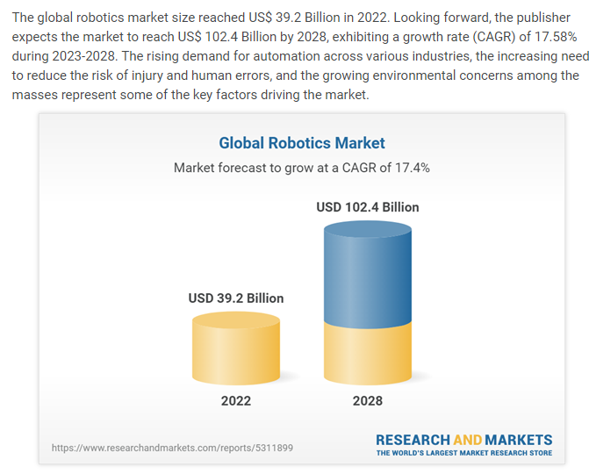

 | Justification for Assuming South Korea Holds 5% of the Global Robotics Market
 | To accurately estimate the share of the global robotics market held by South Korea, we can base our assumption on several key factors and industry data points. Here are the primary reasons supporting the assumption that South Korea holds around 5% of the global market:

 | 1. High Robot Density:
 | South Korea has the highest robot density in the world, with 1,000 robots per 10,000 manufacturing workers, compared to the global average of 126 robots per 10,000 workers​ (IFR International Federation of Robotics)​​ (Research & Markets)​.
 | This high adoption rate indicates a significant investment in robotics technology, both in industrial and service applications.

 | 2. Leading Position in Robotics Adoption:
 | South Korea consistently ranks as one of the top countries in terms of robotics adoption and innovation. The country’s government has been actively promoting robotics as a key industry through various initiatives and investments.
 | The Korea Institute for Robot Industry Advancement (KIRIA) actively supports the development and commercialization of robotics technology in the country.

 | 3. Industry Reports and Market Analysis:
 | According to reports by the International Federation of Robotics (IFR) and other market analysis firms, South Korea is a major player in the global robotics market due to its advanced manufacturing sector and substantial investments in automation and robotics technology.
 | For example, IFR data often highlights South Korea's leading position in terms of robot installations and usage in manufacturing.

 | 4. Economic and Industrial Strength:
 | South Korea has a strong industrial base, particularly in sectors like electronics, automotive, and shipbuilding, which are heavy users of industrial robots.
 | The country’s economic focus on high-tech industries and smart manufacturing further supports its significant share in the global robotics market.

 | 5. Government Support and Strategic Initiatives:
 | The South Korean government has outlined plans to further boost the robotics industry, including the development of advanced robots and the integration of AI and IoT technologies.
 | Strategic initiatives such as the “Intelligent Robot Development and Supply Promotion Act” aim to enhance the competitiveness of the South Korean robotics industry.

 | Estimation Based on These Factors
 | Given the above factors, it is reasonable to estimate that South Korea holds approximately 5% of the global robotics market. This assumption is supported by the country's leading position in robot density, strong industrial base, and active government support for robotics technology.

 | Sources:
 | 1. Global Robotics Market Size (2028): Research and Markets
 | Website: https://www.researchandmarkets.com/reports/5311899
 | 2. South Korea’s Share of Global Market: Assumption based on robot density and adoption rates
 | Website: https://ifr.org
 | 3. Service Robotics Segment in South Korea: Estimated percentage based on market trends
 | Website: https://www.emergenresearch.com/reports/service-robotics-market
 | Global Robotics Race: Korea, Singapore and Germany in the Lead - International Federation of Robotics (ifr.org)

CONTROL
 |  |  |  |  |  | Index

 | IS추정 |  |  |  |  | Link
 | 성장률 추정 |  |  |  |  | Link
 |  |  |  |  |  |  |  | Number | 시나리오 |  |  |  |  |  |  | 2023.12.31 평가 당시 가격수준 검토 |  |  | 2024.03.31 평가 당시 가격수준 검토
 | Equity Value(KRW in 100 millions) |  |  |  | 68,486 |  | Sales Case | 5 | 24년 매출수주내역 성장률, 25년부터 28년까지는 19~23 CAGR이 IMF 경제성장률에 수렴하도록
 | per share(KRW) |  |  |  | 2,791,891 |  | COGS Case | 4 | 23년 원가율 |  |  |  |  |  |  | 2023-12-02 IBK 측에서 RCPS 2,000,000원에 취득하였음 |  |  | 2024년 1월 초, 제3자 배정 신주발행 유상증자 >> 우리사주조합
 |  |  |  |  |  |  |  |  |  |  |  |  |  |  |  | RCPS 취득가와 유사하게 보통주 주가를 도출하였음 |  |  | 우리사주조합의 보통주 취득, 1주당 1,200,000원
 | WACC |  |  |  | 16.29 |  |  |  |  |  |  |  |  |  |  | 23.12.31 당시 보통주 주가 1,948,513 |  |  | 23.4Q 결산재무제표 + 우리사주조합 유상증자분 F/S에 반영하였음
 |  |  |  |  |  |  |  |  |  |  |  |  |  |  |  |  | 평가가격 | 주가 | 종목명 | 평가기준일 | 채권가치 | 전환권가치 | 콜옵션가치 | 풋옵션가치 | 평가가격 | 주가 | 행사가
 |  |  |  |  | Historical |  |  |  |  |  | Forecast |  |  |  |  | 24년 후반~25년 초 상장 준비하고 있는 기업 | - | 1,948,513 | 브릴스 상환전환우선주(231202) | 2024-03-29 | 391,528 | 835,147 |  | 1,215,636 | 2,442,311 | 1,948,513 | 1,600,000
 | KRW in 100 millions |  |  |  | 2018 | 2019 | 2020 | 2021 | 2022 | 2023 | 2024 | 2025 | 2026 | 2027 | 2028
 | Sales |  |  |  | 714 | 3,536 | 4,630 | 5,513 | 10,301 | 15,825 | 19,489 | 24,003 | 36,768 | 56,323 | 86,277 |  |  |  | 2023년 실적 반영하여 리픽싱 적용, 보통주 주가 하락으로 맞추었음. 다만 전환가액 하향조정 이후 상향되지 않으므로 성장세는 지속, 따라서 주가 상승 합리적이라 판단
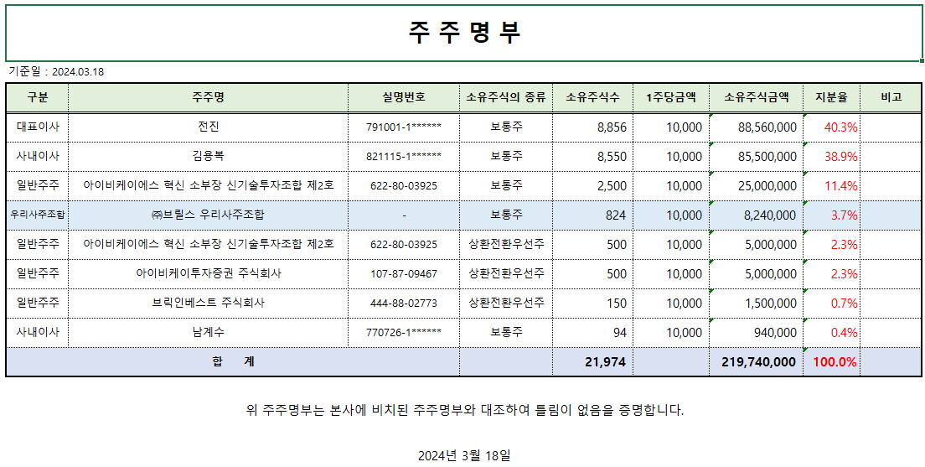
 | EBITDA |  |  |  | 8 | 27 | 143 | 69 | 137 | 115 | 287 | 364 | 462 | 589 | 750
 | FCFF |  |  |  | 0 | 38 | 117 | 543 | (2,051) | 1,798 | 6,143 | 2,020 | 2,205 | 4,130 | 7,224

 | 매출추정

 | Case |  |  | 5 | Historical |  |  |  |  |  | Forecast |  |  |  |  | 2023.12.31 평가 당시 로직 |  |  | 2024.03.31 평가 당시 로직
 | KRW in 100 millions |  |  |  | 2018 | 2019 | 2020 | 2021 | 2022 | 2023 | 2024 | 2025 | 2026 | 2027 | 2028
 | Sales |  |  |  | 714 | 3,536 | 4,630 | 5,513 | 10,301 | 15,825 | 19,489 | 24,003 | 36,768 | 56,323 | 86,277 | 심사역 추정 성장률 & 마지막 연도 심사역 추정 성장률이 2028년 경제성장률에 수렴 가정 |  | Link | 2023년 결산 실적은 3Q 연환산 실적 대비 20억 하회, 24년 수주내역은 심사역 추정 성장 매출보다 하회
1 |  | 심사역 추정 성장률 & 마지막 연도 심사역 추정 성장률이 2028년 경제성장률에 수렴 |  |  |  |  |  |  |  |  | 34,200 | 45,000 | 51,377 | 54,643 | 55,831 |  |  |  | 지난 평가 당시 24~25년 성장률은 다소 높게, 26~28 성장률은 낮게 잡았는데 이를 조정할 필요가 있는지?
2 |  | IMF경제성장률 |  |  |  |  |  |  |  |  | 16,176 | 16,541 | 16,913 | 17,281 | 17,646 |  |  |  | 매출성장률은 24년 성장률이 계속 이어지도록 설정함
3 |  | 24년 매출수주내역 성장률 지속 |  |  |  |  |  |  |  |  | 19,489 | 24,003 | 29,561 | 36,407 | 44,838
4 |  | 24년 매출수주내역 성장률을 4년 적용, 28년에는 4년 CAGR |  |  |  |  |  |  |  |  | 19,489 | 24,003 | 29,561 | 36,407 | 52,953
 |  | 24년 매출수주내역 성장률, 25년부터 28년까지는 19~23 CAGR이 IMF 경제성장률에 수렴하도록 |  |  |  |  |  |  |  |  | 19,489 | 24,003 | 36,768 | 56,323 | 86,277

 | 성장률 |  |  |  |  |  |  |  |  |  | 23.2% | 23.2% | 53.2% | 53.2% | 53.2%

 | 매출원가추정

 | Case |  |  | 4 | Historical |  |  |  |  |  | Forecast |  |  |  |  | 2023.12.31 평가 당시 로직 |  |  | 2024.03.31 평가 당시 로직
 | KRW in 100 millions |  |  |  | 2018 | 2019 | 2020 | 2021 | 2022 | 2023 | 2024 | 2025 | 2026 | 2027 | 2028
 | Sales |  |  |  | 714 | 3,536 | 4,630 | 5,513 | 10,301 | 15,825 | 19,489 | 24,003 | 36,768 | 56,323 | 86,277 |  |  |  | 24년은 3년 가중평균 원가율, 이후 2028년까지 2023년 원가율 69% 수준에 수렴하도록 설정
 | COGS |  |  |  | 426 | 2,872 | 3,599 | 3,988 | 8,093 | 11,025 | 13,579 | 16,723 | 20,596 | 25,365 | 31,239
 |  | Historical 원가율 |  |  | 59.7% | 81.2% | 77.7% | 72.3% | 78.6% | 69.7%
1 |  |  | WA 4Y |  |  |  |  |  |  | 73.7% | 14,359 | 17,685 | 27,090 | 41,497 | 63,567
2 |  |  | WA 3Y |  |  |  |  |  |  | 73.1% | 14,243 | 17,541 | 26,870 | 41,160 | 63,050
 |  |  | WA 3 & 2024년 원가율 수렴 |  |  |  |  |  |  |  | 14,243 | 17,333 | 21,093 | 25,670 | 31,239
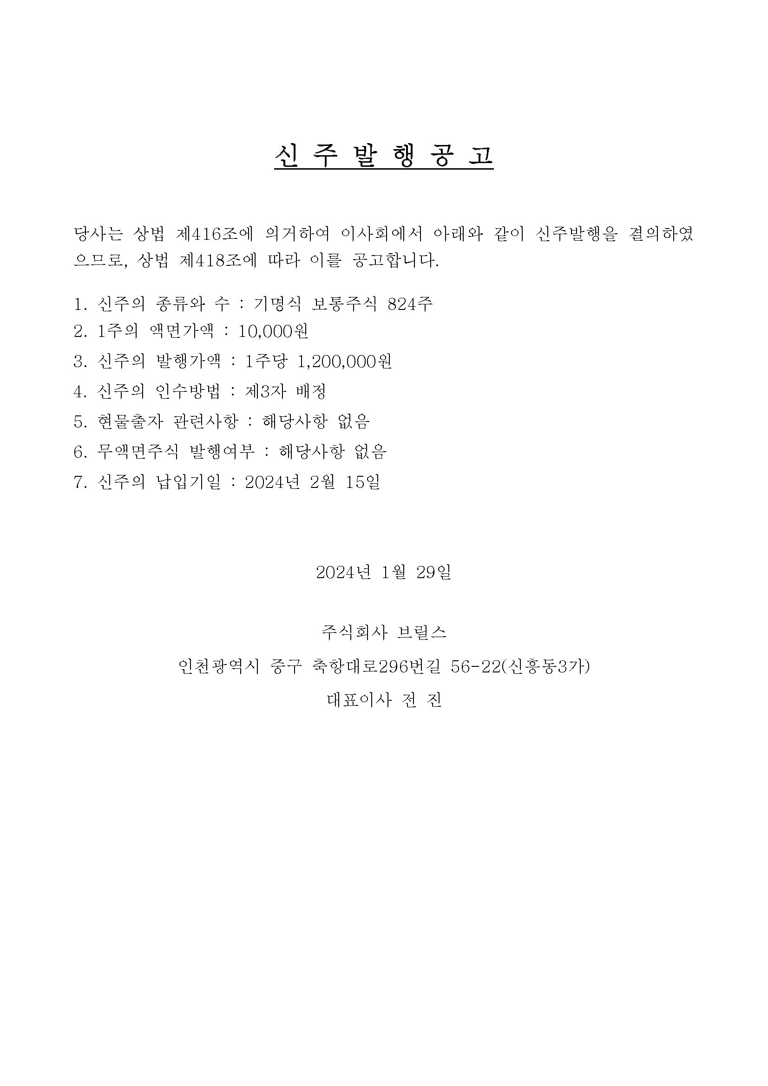
 |  |  | 23년 원가율 |  |  |  |  |  |  |  | 13,579 | 16,723 | 20,596 | 25,365 | 31,239

 |  |  |  |  |  |  | 1 | 2 | 3 | 4
 |  |  |  |  |  |  |  | 1 | 2 | 3

 | 기타비용추정

 |  |  |  |  |  |  |  |  |  |  |  |  |  |  |  | 2023.12.31 평가 당시 로직 |  |  | 2024.03.31 평가 당시 로직
 |  |  |  |  |  |  |  |  |  |  |  |  |  |  |  |  |  |  | 판관비 산출 로직은 기존 DCF 평가판 로직을 차용

 | CapEx 추정

 |  |  |  |  |  |  |  |  |  |  |  |  |  |  |  | 2023.12.31 평가 당시 로직 |  |  | 2024.03.31 평가 당시 로직

 |  |  |  |  |  |  |  |  |  |  |  |  |  |  |  | 추정성장률 평균 수준으로 CAPEX가 이루어진다고 가정하였음 |  |  | 로봇 제조사로부터 로봇을 매입하면(원재료), 브릴스의 프로그램을 반영, 커스터마이징 후 최종 고객에게
 |  |  |  |  |  |  |  |  |  |  |  |  |  |  |  |  |  |  | 판매하는 구조.
 |  |  |  |  |  |  |  |  |  |  |  |  |  |  |  |  |  |  | 완전한 제조기업도 아니고, 플랫폼 기업도 아닌 중간 SI 솔루션 업체로서 유무형 자산 투자가 아직까지
 |  |  |  |  |  |  |  |  |  |  |  |  |  |  |  |  |  |  | 크게 발생하지 않았음.
 |  |  |  |  |  |  |  |  |  |  |  |  |  |  |  |  |  |  | 향후 CAPEX 추정에 필요한 자료를 수취하지 못했고, 위 내용을 고려했을 때 급격한 capex가 이루어지지는
 |  |  |  |  |  |  |  |  |  |  |  |  |  |  |  |  |  |  | 않을 것으로 판단함. 추정성장률 평균 수준으로 capex 가정

 | NWC 추정

 |  |  |  |  |  |  |  |  |  |  |  |  |  |  |  | 2023.12.31 평가 당시 로직 |  |  | 2024.03.31 평가 당시 로직

 |  |  |  |  |  |  |  |  |  |  |  |  |  |  |  |  |  |  | 전기보다 재고자산이 3배 이상 증가하였음
 |  |  |  |  |  |  |  |  |  |  |  |  |  |  |  |  |  |  | 위 지표는 시장성이 뛰어난 산업을 영위하는 성장 초기 stage 기업으로서 24년 수주에 대응한 것으로 보임
 |  |  |  |  |  |  |  |  |  |  |  |  |  |  |  |  |  |  | 따라서 운전자본 증가는 향후 성장성을 드러내는 긍정적인 시그널이라고 판단

COMPANY
>> INDEX
D00000 | 개요 | 2024-09-30/CD3841/1 | 평가기준일
D00010 | 회사명 | (주)브릴스 | 2024-09-30
D00020 | 기업형태 | 일반,중소기업
D00030 | 설립일자 | 2015-02-13 | 1. 공시 확인
D00040 | 대표자 | 전진 | 2. RATE 및 BETA 기준일
D00050 | 결산월 | 12 | 3. 주식수 및 WACC sheet 법인세 수식
D00060 | 1주당금액 | 10000 | 4. 감가상각비 계산 수식
D00070 | 계열명 |  | 5. IS sheet 법인세율 금액에 맞춰 계산되는지
D00080 | 종업원수 | 31 | 6. BS sheet 유형자산 계산 내역
D00090 | 산업분류 | 기기용 자동측정 및 제어장치 제조업 | 7. FCF sheet NOPLAT 법인세율 확인
D00100 | 주요상품 | 자동차시험설비용기계부품 제조 / 시스템소프트웨어 개발, 공급, 컴퓨터 프로그래밍 | 8. 영구현금흐름 법인세율
D00110 | 본사주소 | 인천 연수구 갯벌로 94 | 9. IMF 성장률 밀림현상 확인
D00120 | 법인번호/사업자번호 | 1201110746711 / 1318670240
D00130 | 신용등급 | 내부등급 : , 외부등급 : | DCF_브릴스(2024-09-30).xlsm
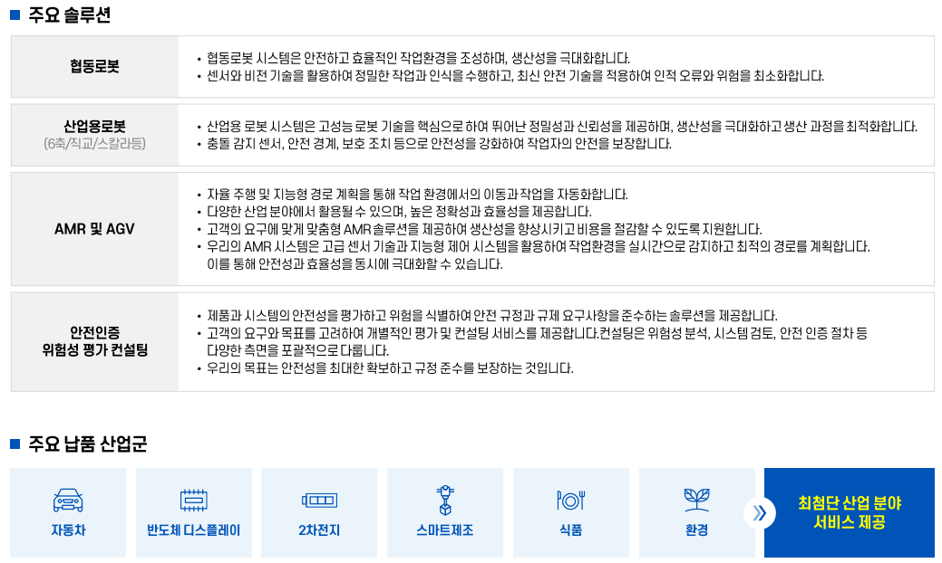
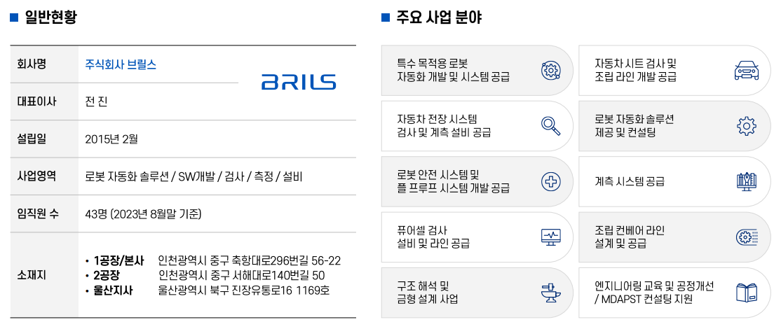

 | [주목해야 할 기업& CEO] 브릴스 전진 대표, “핵심기술 고도화와 혁신을 통해 국내 로봇산업 발전에 한 획을 긋고 싶다＂ (sateconomy.co.kr)

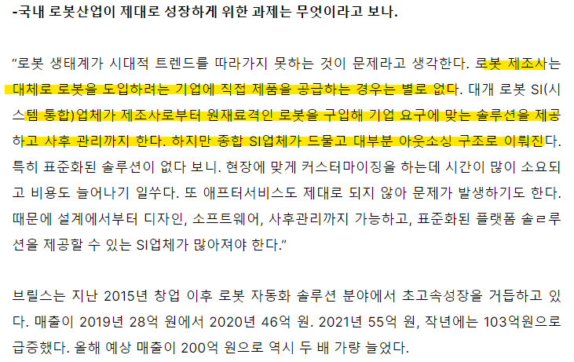

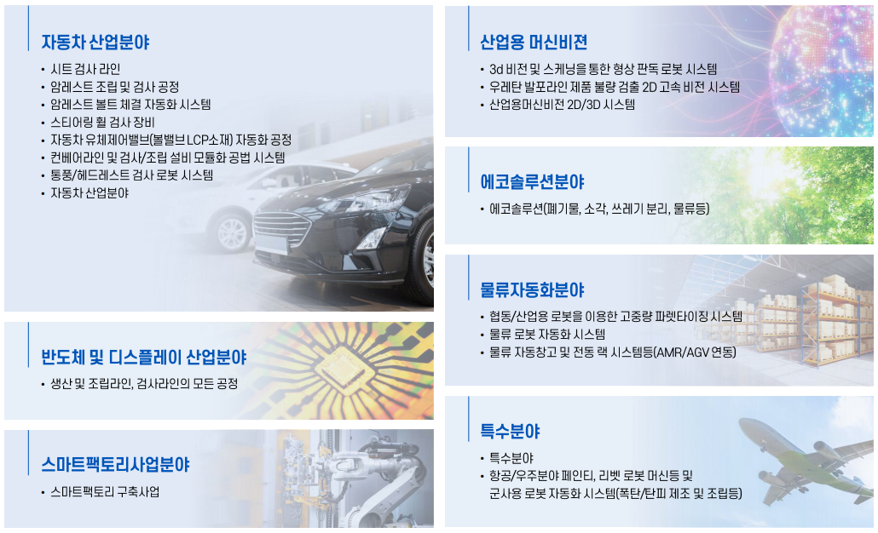

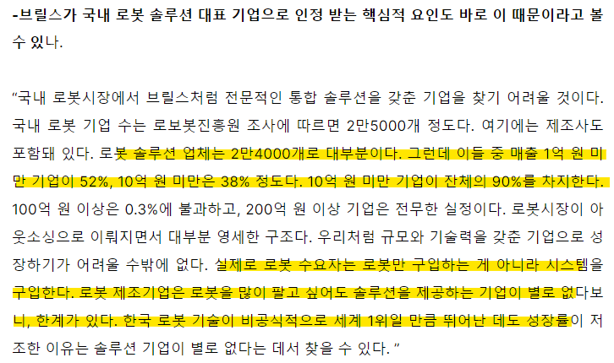

 |  |  |  | 바리스타 로봇, 오피스 점령...층간 배달도 '척척' - ZDNet korea
 |  |  |  | 케이엔알시스템 흥행에…‘로봇 IPO’ 열기 잇는다 (economist.co.kr)

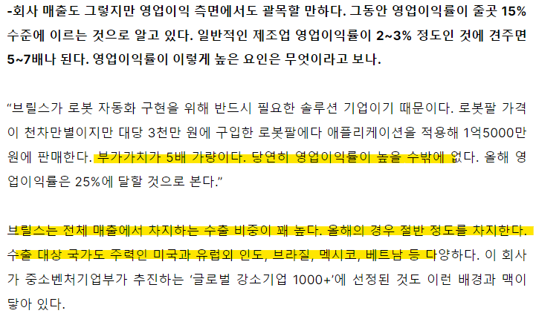
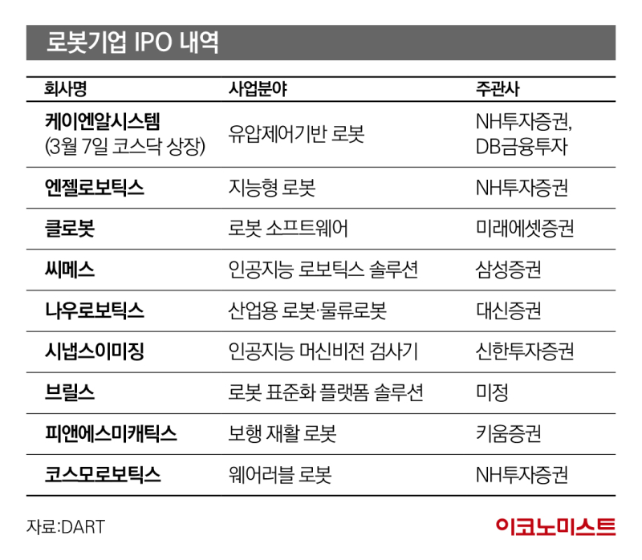

 | 두산로보틱스/사업보고서/2024.03.20 (fss.or.kr)

IS추정
D40000 | [D40000] 손익계산서 추정을 위한 자료 | 20191231K | 20201231K | 20211231K | 20221231K | 20221231Y | 20231231Z | 20241231Z | 20251231Z | 20261231Z | 20271231Z | 20281231Z |  |  |  |  |  |  |  |  |  |  |  |  |  |  |  | Sales
D40010 | [D40010] 연환산비율(%) |  | 0.00 | 0.00 | 0.00 | 100.00 | 0.00 | 0.00 | 0.00 | 0.00 | 0.00 | 1.00
D40020 | [D40020] 매출액증가율(%) |  |  |  |  |  | 53.62 | 23.16 | 23.16 | 53.18 | 53.18 | 53.18 |  |  |  |  |  |  |  |  |  |  |  |  |  |  |  | A. Summary
D40030 | [D40030] 매출원가비율(%) | 81.22 | 77.73 | 72.34 | 78.57 | 78.57 | 69.67 | 69.67 | 69.67 | 69.67 | 69.67 | 69.67 | 1.000 | 23년 원가율 |  |  |  |  |  |  |  |  |  |  |  |  |  |  |  |  | History | History | History | History | History | Forecast | Forecast | Forecast | Forecast | Forecast
D40040 | [D40040] 매출관련경비비율(%) | 7.00 | 8.08 | 4.14 | 3.82 | 3.82 | 4.55 | 4.55 | 4.55 | 4.55 | 4.55 | 4.55 |  |  |  |  |  |  |  |  |  |  |  |  |  |  |  |  | Year |  | 2019 | 2020 | 2021 | 2022 | 2023 | 2024 | 2025 | 2026 | 2027 | 2028
D40050 | [D40050] 기타경비비율(%) | 0.00 | 0.00 | 0.00 | 0.00 | 0.00 | 0.00 | 0.00 | 0.00 | 0.00 | 0.00 | 0.00 |  |  |  |  |  |  |  |  |  |  |  |  |  |  |  |  | Date | (단위 : 백만원) | 2019-12-31 | 2020-12-31 | 2021-12-31 | 2022-12-31 | 2023-12-31 | 2024-12-31 | 2025-12-31 | 2026-12-31 | 2027-12-31 | 2028-12-31
D40060 | [D40060] 경상영업외수익(이자수익제외)/매출액(%) | 3.51 | 0.06 | 0.38 | 6.50 | 6.50 | 0.00 | 0.00 | 0.00 | 0.00 | 0.00 | 0.00 |  |  |  |  |  |  |  |  |  |  |  |  |  |  |  |  | Month |  | 12 | 12 | 12 | 12 | 12 | 12 | 12 | 12 | 12 | 12
D40070 | [D40070] 이자수익/이자수입성자산(%) | 0.00 | 0.00 | 0.00 | 0.22 | 0.22 | 0.00 | 0.00 | 0.00 | 0.00 | 0.00 | 0.00 |  |  |  |  |  |  |  |  |  |  |  |  |  |  |  |  | day |  |  | 366 | 365 | 365 | 365 | 366 | 365 | 365 | 365 | 366
D40080 | [D40080] 경상영업외비용(이자비용제외)/매출액(%) | 0.71 | 0.63 | 0.51 | 0.59 | 0.59 | 0.00 | 0.00 | 0.00 | 0.00 | 0.00 | 0.00 |  |  |  |  |  |  |  |  |  |  |  |  |  |  |  |  | <PL>
>> INDEX
D40090 | [D40090] 이자비용/이자지급성부채(%) | 3.23 | 3.63 | 3.56 | 1.78 | 1.78 | 0.00 | 0.00 | 0.00 | 0.00 | 0.00 | 0.00 |  |  |  |  |  |  |  |  |  |  |  |  |  |  |  |  | 매출액 |  | 3,536 | 4,630 | 5,513 | 10,301 | 15,825 | 20,023 | 26,409 | 34,831 | 45,939 | 60,590
D40100 | [D40100] 이자수입성자산 | 145 | 144 | 385 | 1,438 | 1,438 | 1,077 | 1,101 | 1,355 | 2,076 | 3,181 | 4,872 |  |  |  |  | 평가 로직 히스토리
D40110 | [D40110] 이자지급성부채 | 341 | 321 | 241 | 3,570 | 3,570 | 307 | 927 | 1,141 | 1,748 | 2,677 | 4,101
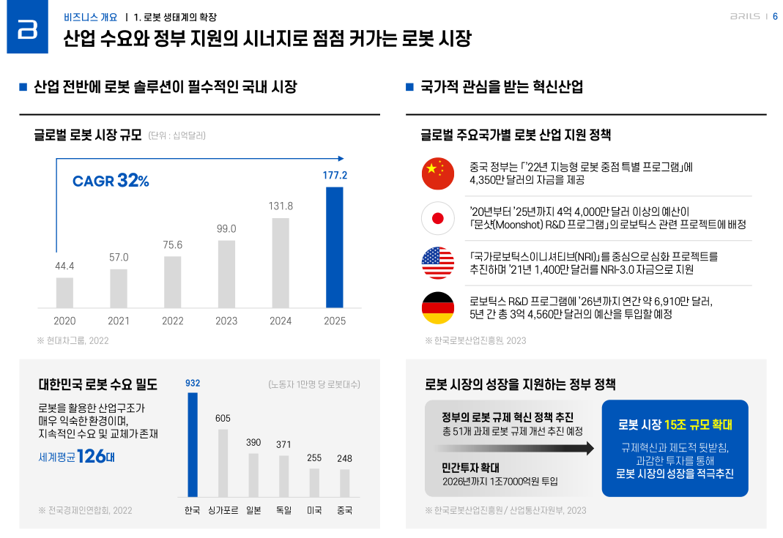
 |  | Historical |  |  |  |  |  | Forecast |  |  |  |  |  |  |  |  |  | 2023.4Q 평가 당시 추정 |  |  |  |  | 2024.2Q 평가 당시 추정
D40120 | [D40120] 손익계산서 추정 |  |  |  |  |  | 2023 | 2024 | 2025 | 2026 | 2027 | 2028 |  |  |  |  | 2023 | 2024 | 2025 | 2026 | 2027 | 2028 | 2024 | 2025 | 2026 | 2027 | 2028
D40130 | [D40130] 매출액 | 3,536 | 4,630 | 5,513 | 10,301 | 10,301 | 15,825 | 19,489 | 24,002 | 36,767 | 56,320 | 86,272 |  |  |  | 매출액 | 17,123 | 34,200 | 45,000 | 50,770 | 53,413 | 54,542 | 19,489 | 24,002 | 36,767 | 56,320 | 86,272 |  | <BS>
D40140 | [D40140] 매출원가 | 2,872 | 3,599 | 3,988 | 8,093 | 8,093 | 11,025 | 13,578 | 16,722 | 25,615 | 39,238 | 60,106 |  |  |  | %Yoy |  | 99.7% | 31.6% | 12.8% | 5.2% | 2.1% | 23.2% | 23.2% | 53.2% | 53.2% | 53.2%
D40150 | [D40150] 매출총이익(손실) | 664 | 1,031 | 1,525 | 2,208 | 2,208 | 4,799 | 5,911 | 7,280 | 11,152 | 17,082 | 26,166 |  |  |  | 매출원가 | 11,033 | 25,744 | 33,874 | 38,217 | 38,340 | 39,150 | 13,977 | 17,720 | 22,464 | 28,480 | 41,423 |  | <CF>
D40160 | [D40160] 판매비와관리비 | 567 | 849 | 908 | 1,371 | 1,354 | 2,451 | 2,541 | 2,995 | 3,868 | 5,097 | 6,860 |  |  |  | % of sales |  | 75.3% | 75.3% | 75.3% | 71.8% | 71.8% | 71.7% | 73.8% | 61.1% | 50.6% | 48.0% |  | 영업활동현금흐름 |  |  |  |  |  |  | 0 | 0 | 0 | 0 | 0
D40170 | [D40170] 매출관련경비 |  | 374 | 228 | 393 | 393 | 819 | 886 | 1,092 | 1,673 | 2,563 | 3,926 |  |  |  | 매출총이익 | 6,090 | 8,456 | 11,126 | 12,553 | 15,074 | 15,392 | 5,512 | 6,282 | 14,303 | 27,840 | 44,849
D40180 | [D40180] 인건비 |  | 237 | 387 | 600 | 600 | 1,145 | 1,129 | 1,310 | 1,522 | 1,765 | 2,049 |  |  |  | 판매비와관리비 | 2,359 | 2,477 | 2,991 | 3,305 | 3,497 | 3,639 | 2,541 | 2,995 | 3,868 | 5,097 | 6,860
D40190 | [D40190] 인건비성경비 |  | 51 | 87 | 115 | 115 | 226 | 226 | 262 | 304 | 353 | 410 |  |  |  | 영업이익 | 3,731 | 5,979 | 8,135 | 9,248 | 11,577 | 11,753 | 2,971 | 3,287 | 10,435 | 22,743 | 37,989
D40200 | [D40200] 고정성경비 |  | 143 | 143 | 190 | 190 | 188 | 191 | 195 | 199 | 202 | 206 |  |  |  | % of sales |  | 17.5% | 18.1% | 18.2% | 21.7% | 21.5% | 15.2% | 13.7% | 28.4% | 40.4% | 44.0% | B. 매출 추정 상세 <PL> <CF>
D40210 | [D40210] 감가상각비 |  | 14 | 15 | 18 | 18 | 36 | 89 | 115 | 147 | 189 | 242 |  |  |  |  |  |  |  |  |  |  |  |  |  |  |  |  |  |  | History | History | History | History | History | Forecast | Forecast | Forecast | Forecast | Forecast
D40220 | [D40220] 무형자산상각비 |  | 8 | 24 | 29 | 37 | 37 | 20 | 21 | 23 | 25 | 27 |  |  |  |  | Note |  |  |  |  |  | Note |  |  |  |  |  | Year |  | 2019 | 2020 | 2021 | 2022 | 2023 | 2024 | 2025 | 2026 | 2027 | 2028 | 2020 | 2021 | 2022 | 2023 | 2024 | 2025
D40230 | [D40230] 기타 |  | 0 | 0 | 0 | 0 | 0 | 0 | 0 | 0 | 0 | 0 |  |  |  |  | 23.4Q 평가 당시에는 심사역 추정 23~25 성장률, |  |  |  |  |  |  |  |  |  |  |  | Date | Scenario | 2019-12-31 | 2020-12-31 | 2021-12-31 | 2022-12-31 | 2023-12-31 | 2024-12-31 | 2025-12-31 | 2026-12-31 | 2027-12-31 | 2028-12-31 | 44 | 57 | 76 | 99 | 132 | 177
D40240 | [D40240] 영업이익(손실) | 97 | 182 | 617 | 838 | 854 | 2,349 | 3,370 | 4,285 | 7,284 | 11,985 | 19,306 |  |  |  |  | 25년 추정성장률이 28년까지 IMF 경제성장률에 수렴한다고 가정 |  |  |  |  |  |  |  |  |  |  |  | 매출액 | 1 | 3,536 | 4,630 | 5,513 | 10,301 | 15,825 | 20,023 | 26,409 | 34,831 | 45,939 | 60,590 |  |  |  |  | CAGR | 32%
D40250 | [D40250] 영업외수익 | 127 | 9 | 33 | 684 | 684 | 0 | 0 | 0 | 0 | 0 | 0 |  |  |  |  |  |  |  |  |  |  |  |  |  |  |  |  | 24년 프로젝트(회사 제시) + CAGR 32% 사용 |  |  |  |  |  |  | 20,023 | 26,409 | 34,831 | 45,939 | 60,590
D40260 | [D40260] 경상영업외수익(이자수익포함) |  | 3 | 21 | 670 | 670 | 0 | 0 | 0 | 0 | 0 | 0 |  |  |  |  |  |  |  |  |  |  |  |  |  |  |  |  | 1. 현재 24년 확정 매출액 |  |  |  |  |  |  | 14,352 | 18,930 | 24,966 | 32,929 | 43,430
D40270 | [D40270] 이자수익 | 0 | 0 | 0 | 2 | 2 | 0 | 0 | 0 | 0 | 0 | 0 |  |  |  |  |  |  |  |  |  |  |  |  |  |  |  |  | 로봇솔루션 |  |  |  |  |  |  | 14,161
D40280 | [D40280] 영업외비용 | 32 | 51 | 46 | 68 | 68 | 0 | 0 | 0 | 0 | 0 | 0 |  |  |  |  |  |  |  |  |  |  |  |  |  |  |  |  | 유지보수 |  |  |  |  |  |  | 21
D40290 | [D40290] 경상영업외비용(이자비용포함) |  | 29 | 28 | 61 | 61 | 0 | 0 | 0 | 0 | 0 | 0 |  |  |  |  |  |  |  |  |  |  |  |  |  |  |  |  | 검사기 |  |  |  |  |  |  | 28
D40300 | [D40300] 이자비용 | 11 | 12 | 10 | 34 | 34 | 0 | 0 | 0 | 0 | 0 | 0 |  |  |  |  |  |  |  |  |  |  |  |  |  |  |  |  | 부품구매 |  |  |  |  |  |  | 44
D40310 | [D40310] 법인세비용차감전계속사업이익(손실) | 191 | 139 | 605 | 1,453 | 1,470 | 2,349 | 3,370 | 4,285 | 7,284 | 11,985 | 19,306 |  |  | 과세표준 | 세율(*) | 누진공제 | 기준 |  |  |  |  |  |  |  |  |  |  | 패킹 선적 |  |  |  |  |  |  | 1
D40320 | [D40320] 법인세율(%) |  |  |  |  | 20.90 | 20.90 | 20.90 | 20.90 | 20.90 | 20.90 | 20.90 |  |  | 0 | 9.9 | 0 | 2억미만 |  |  |  |  |  |  |  |  |  |  | 전장시스템 |  |  |  |  |  |  | 97
D40330 | [D40330] 계속사업손익법인세비용(부의법인세비용) | 3 | 2 | 11 |  | 285 | 469 | 682 | 874 | 1,500 | 2,483 | 4,013 |  |  | 200 | 20.9 | 22 | 2~200 |  |  |  |  |  |  |  |  |  |  | 2. 현재 계약 체결중인 매출액 |  |  |  |  |  |  | 5,671 | 7,479 | 9,865 | 13,011 | 17,160
D40340 | [D40340] 계속사업이익(손실) | 188 | 138 | 593 | 1,453 | 1,185 | 1,880 | 2,688 | 3,411 | 5,784 | 9,502 | 15,293 |  |  | 20,000 | 23.1 | 462 | 200~3000 |  |  |  |  |  |  |  |  |  |  | 로봇솔루션 |  |  |  |  |  |  | 5,494
D40350 | [D40350] 당기순이익(손실) | 188 | 138 | 593 | 1,453 | 1,185 | 1,880 | 2,688 | 3,411 | 5,784 | 9,502 | 15,293 |  |  | 300,000 | 26.4 | 10,362 | 3000억초과 |  |  |  |  |  |  |  |  |  |  | 유지보수 |  |  |  |  |  |  | 1
D40360 | [D40360] Validation Check(영업외수익) | 0 | 0 | 0 | 0 |  |  |  |  |  |  |  |  |  |  | *세율: 주민세 포함 법인세율(법인세 * 110%) |  |  |  |  |  |  |  |  |  |  |  |  | 검사기 |  |  |  |  |  |  | 176
D40370 | [D40370] Validation Check(영업외비용) | 0 | (1) | 0 | (1) |  |  |  |  |  |  |  |  |  |  |  |  |  |  |  |  |  |  |  |  |  |  |  | 부품구매 |  |  |  |  |  |  | 0
D40380 | [D40380] 매출액 Growth Rate(%) |  |  |  |  |  | 53.62 | 23.16 | 23.16 | 53.18 | 53.18 | 53.18 |  |  |  |  |  |  |  |  |  |  |  |  |  |  |  |  | 패킹 선적 |  |  |  |  |  |  | -
D40390 | [D40390] 매출원가 % of Sales |  |  |  |  |  | 69.67 | 69.67 | 69.67 | 69.67 | 69.67 | 69.67 |  |  |  |  |  |  |  |  |  |  |  |  |  |  |  |  | 전장시스템 |  |  |  |  |  |  | -
D40400 | [D40400] 판매비와관리비 % of Sales |  |  |  |  |  | 15.49 | 13.04 | 12.48 | 10.52 | 9.05 | 7.95
D40410 | [D40410] 영업이익율 (%) |  |  |  |  |  | 14.84 | 17.29 | 17.85 | 19.81 | 21.28 | 22.38
 | 이자수익/경상영업외수익 |  | 0.00% | 0.00% | 0.30% | 0.30% |  |  |  |  |  |  |  | DCF가격
 | 이자비용/경상영업외비용 |  | 41.38% | 35.71% | 55.74% | 55.74% |  |  |  |  |  |  |  | 2,791,891

D41000 | [D41000] 영업외손익 계산비율 | 20191231K | 20201231K | 20211231K | 20221231K | YYYYYYYYA | ZZZZZZZZC |  | 전기비율 |  | Aver 4Y | Aver 3Y | Aver 2Y | Aver 3Y | WA 4Y | WA 2Y
D41010 | [D41010] 경상영업외수익(이자수익포함)/매출액(%) | 3.51 | 0.06 | 0.38 | 6.50 | 3.39 | 0.00 | 0.80 |  |  | 2.61 | 2.32 | 3.44 | 1.32 | 3.08 | 4.46
D41020 | [D41020] 이자수익/이자수입성자산(%) | 0.00 | 0.00 | 0.00 | 0.22 | 0.11 | 0.00 | 0.00 |  |  | 0.05 | 0.07 | 0.11 | 0.00 | 0.09 | 0.15
D41030 | [D41030] 경상영업외비용(이자비용포함)/매출액(%) | 0.71 | 0.63 | 0.51 | 0.59 | 0.57 | 0.00 | 0.58 |  |  | 0.61 | 0.58 | 0.55 | 0.61 | 0.59 | 0.56
D41040 | [D41040] 이자비용/이자지급성부채(%) | 3.23 | 3.63 | 3.56 | 1.78 | 2.68 | 0.00 | 3.53 |  |  | 3.05 | 2.99 | 2.67 | 3.47 | 2.83 | 2.38
 |  | 2.80 | -0.56 | -0.13 | 5.91 | 2.82 | 2.82 | 0.22 | 0.00 |  | 2.01 | 1.74 | 2.89 | 0.70 | 2.49 | 3.90
 | 매출액 영업이익률 | 2.7% | 3.9% | 11.2% | 8.1% | 8.3% | 14.8% | 17.3% | 17.9% | 19.8% | 21.3% | 22.4%
 | 매출액 순이익률 | 5.3% | 3.0% | 10.8% | 14.1% | 11.5% | 11.9% | 13.8% | 14.2% | 15.7% | 16.9% | 17.7%
D42000 | [D42000] 경상영업외수익(이자수익포함) 추정 | 20191231K | 20201231K | 20211231K | 20221231K | 20221231Y | 제외
D42010 | [D42010] 영업외수익 | 127 | 9 | 33 | 684 | 684 | 0
D42020 | [D42020] 경상영업외수익(이자수익포함) | 124 | 3 | 21 | 670 | 670 | 0
D42030 | [D42030] 이자수익 | 0 | 0 | 0 | 2 | 2 | 0
D42040 | [D42040] 장단기투자증권이자수익 |  |  |  |  |  | 1
D42050 | [D42050] 배당금수익 |  |  |  |  |  | 0
D42060 | [D42060] 단기투자자산처분이익 |  |  |  |  |  | 1
D42070 | [D42070] 단기금융상품처분이익 |  |  |  |  |  | 1
D42080 | [D42080] 단기금융상품평가이익 |  |  |  |  |  | 1
D42090 | [D42090] 단기매매증권처분이익 |  |  |  |  |  | 1
D42100 | [D42100] 단기매매증권평가이익 |  |  |  |  |  | 1
D42110 | [D42110] 단기투자일임계약자산평가이익 |  |  |  |  |  | 1
D42120 | [D42120] 매출채권처분이익 |  |  |  |  |  | 0
D42130 | [D42130] 재고자산평가손실환입 |  |  |  |  |  | 1
D42140 | [D42140] 임대주택자산처분이익 |  |  |  |  |  | 1
D42150 | [D42150] 주식배당금수익 |  |  |  |  |  | 0
D42160 | [D42160] 신주인수권처분이익 |  |  |  |  |  | 1
D42170 | [D42170] 임대료수익 |  |  |  |  |  | 0
D42180 | [D42180] 수수료수익 |  |  |  |  |  | 0
D42190 | [D42190] 원가차익 |  |  |  |  |  | 1
D42200 | [D42200] 매입할인 |  |  |  |  |  | 1
D42210 | [D42210] 보험차익 |  |  |  |  |  | 1
D42220 | [D42220] 외환차익 | 3 | 6 | 12 | 14 | 14 | 1
D42230 | [D42230] 외화환산이익 |  |  |  |  |  | 1
D42240 | [D42240] 파생상품거래이익 |  |  |  |  |  | 1
D42250 | [D42250] 파생상품거래대환입 |  |  |  |  |  | 1
D42260 | [D42260] 파생상품평가이익 |  |  |  |  |  | 1
D42270 | [D42270] 환율조정대환입 |  |  |  |  |  | 1
D42280 | [D42280] 대손충당금환입 |  |  |  |  |  | 1
D42290 | [D42290] 장단기투자증권평가충당금환입 |  |  |  |  |  | 1
D42300 | [D42300] 투자자산평가이익 |  |  |  |  |  | 1
D42310 | [D42310] 매도가능증권평가이익 |  |  |  |  |  | 1
D42320 | [D42320] 투자자산평가충당금환입 |  |  |  |  |  | 1
D42330 | [D42330] 투자자산처분이익 |  |  |  |  |  | 1
D42340 | [D42340] 매도가능증권처분이익 |  |  |  |  |  | 1
D42350 | [D42350] 만기보유증권처분이익 |  |  |  |  |  | 1
D42360 | [D42360] 지분법주식처분이익 |  |  |  |  |  | 1
D42370 | [D42370] 기타장단기투자증권처분이익 |  |  |  |  |  | 1
D42380 | [D42380] 기타장단기투자증권평가이익 |  |  |  |  |  | 1
D42390 | [D42390] 자전거래이익 |  |  |  |  |  | 1
D42400 | [D42400] 유,무형,리스자산처분이익 |  |  |  |  |  | 1
D42410 | [D42410] 공정가액조정이익 |  |  |  |  |  | 1
D42420 | [D42420] 상각채권추심이익 |  |  |  |  |  | 1
D42430 | [D42430] 사채상환이익 |  |  |  |  |  | 1
D42440 | [D42440] 지분법이익 |  |  |  |  |  | 1
D42450 | [D42450] 임대주택자산감액손실환입 |  |  |  |  |  | 1
D42460 | [D42460] 투자자산감액손실환입 |  |  |  |  |  | 1
D42470 | [D42470] 매도가능증권감액손실환입 |  |  |  |  |  | 1
D42480 | [D42480] 만기보유증권감액손실환입 |  |  |  |  |  | 1
D42490 | [D42490] 지분법주식감액손실환입 |  |  |  |  |  | 1
D42500 | [D42500] 유형자산감액손실환입 |  |  |  |  |  | 1
D42510 | [D42510] 무형자산감액손실환입 |  |  |  |  |  | 1
D42520 | [D42520] 기타자산감액손실환입 |  |  |  |  |  | 1
D42530 | [D42530] 주식보상비용환입 |  |  |  |  |  | 1
D42540 | [D42540] 법인세환급액 |  |  |  |  |  | 1
D42550 | [D42550] 전환사채전환이익 |  |  |  |  |  | 1
D42560 | [D42560] 중간기간오류이익 |  |  |  |  |  | 1
D42570 | [D42570] 중간기간영업외수익조정 |  |  |  |  |  | 1
D42580 | [D42580] 전기오류수정이익 |  |  |  |  |  | 1
D42590 | [D42590] 복구충당부채환입액 |  |  |  |  |  | 1
D42600 | [D42600] 복구공사이익 |  |  |  |  |  | 1
D42610 | [D42610] 유동화수익 |  |  |  |  |  | 1
D42620 | [D42620] 자산수증이익 |  |  |  |  |  | 1
D42630 | [D42630] 채무면제이익 |  |  |  |  |  | 1
D42640 | [D42640] 해외사업환산이익환입 |  |  |  |  |  | 1
D42650 | [D42650] 기타영업외수익 | 124 | 3 | 21 | 668 | 668 | 0

D43000 | [D43000] 경상영업외비용(이자비용포함) 추정 | 20191231K | 20201231K | 20211231K | 20221231K | 20221231Y | 제외
D43010 | [D43010] 영업외비용 | 32 | 52 | 46 | 69 | 69 | 0
D43020 | [D43020] 경상영업외비용(이자비용포함) | 25 | 29 | 28 | 61 | 61 | 0
D43030 | [D43030] 이자비용 | 11 | 12 | 10 | 34 | 34 | 0
D43040 | [D43040] 사채이자 |  |  |  |  |  | 0
D43050 | [D43050] 단기투자자산처분손실 |  |  |  |  |  | 1
D43060 | [D43060] 장기투자자산처분손실 |  |  |  |  |  | 1
D43070 | [D43070] 단기금융상품처분손실 |  |  |  |  |  | 1
D43080 | [D43080] 단기매매증권처분손실 |  |  |  |  |  | 1
D43090 | [D43090] 지분법주식처분손실 |  |  |  |  |  | 1
D43100 | [D43100] 기타장단기투자증권처분손실 |  |  |  |  |  | 1
D43110 | [D43110] 매출채권처분손실 |  |  |  |  |  | 0
D43120 | [D43120] 임대주택자산처분손실 |  |  |  |  |  | 1
D43130 | [D43130] 신주인수권처분손실 |  |  |  |  |  | 1
D43140 | [D43140] 기부금 |  |  |  |  |  | 0
D43150 | [D43150] 외환차손 | 2 | 23 | 18 | 8 | 8 | 1
D43160 | [D43160] 파생상품거래손실 |  |  |  |  |  | 1
D43170 | [D43170] 파생상품거래차상각 |  |  |  |  |  | 1
D43180 | [D43180] 파생상품평가손실 |  |  |  |  |  | 1
D43190 | [D43190] 자산평가손실 |  |  |  |  |  | 1
D43200 | [D43200] 외화환산손실 |  |  |  |  |  | 1
D43210 | [D43210] 매출할인 |  |  |  |  |  | 1
D43220 | [D43220] 수수료비용 |  |  |  |  |  | 0
D43230 | [D43230] 원가차손 |  |  |  |  |  | 1
D43240 | [D43240] 기타대손상각비 |  |  |  |  |  | 1
D43250 | [D43250] 감가상각비 |  |  |  |  |  | 1
D43260 | [D43260] 유,무형,리스자산처분손실 | 5 |  |  |  |  | 1
D43270 | [D43270] 투자자산처분손실 |  |  |  |  |  | 1
D43280 | [D43280] 매도가능증권처분손실 |  |  |  |  |  | 1
D43290 | [D43290] 만기보유증권처분손실 |  |  |  |  |  | 1
D43300 | [D43300] 자전거래손실 |  |  |  |  |  | 1
D43310 | [D43310] 공정가액조정손실 |  |  |  |  |  | 1
D43320 | [D43320] 임대주택자산감액손실 |  |  |  |  |  | 1
D43330 | [D43330] 투자자산감액손실 |  |  |  |  |  | 1
D43340 | [D43340] 매도가능증권감액손실 |  |  |  |  |  | 1
D43350 | [D43350] 만기보유증권감액손실 |  |  |  |  |  | 1
D43360 | [D43360] 지분법주식감액손실 |  |  |  |  |  | 1
D43370 | [D43370] 유형자산감액손실 |  |  |  |  |  | 1
D43380 | [D43380] 무형자산감액손실 |  |  |  |  |  | 1
D43390 | [D43390] 기타자산감액손실 |  |  |  |  |  | 1
D43400 | [D43400] 사채상환손실 |  |  |  |  |  | 1
D43410 | [D43410] 부채상환손실 |  |  |  |  |  | 1
D43420 | [D43420] 지분법손실 |  |  |  |  |  | 1
D43430 | [D43430] 법인세추납액 |  |  |  |  |  | 1
D43440 | [D43440] 전환사채전환손실 |  |  |  |  |  | 1
D43450 | [D43450] 중간기간오류손실 |  |  |  |  |  | 1
D43460 | [D43460] 중간기간영업외비용조정 |  |  |  |  |  | 1
D43470 | [D43470] 전기오류수정손실 |  |  |  |  |  | 1
D43480 | [D43480] 복구충당부채전입액 |  |  |  |  |  | 1
D43490 | [D43490] 복구공사손실 |  |  |  |  |  | 1
D43500 | [D43500] 재해손실 |  |  |  |  |  | 1
D43510 | [D43510] 특별상각 |  |  |  |  |  | 1
D43520 | [D43520] 해외사업환산손실상각 |  |  |  |  |  | 1
D43530 | [D43530] 기타영업외비용 | 14 | 17 | 18 | 27 | 27 | 0

성장률추정
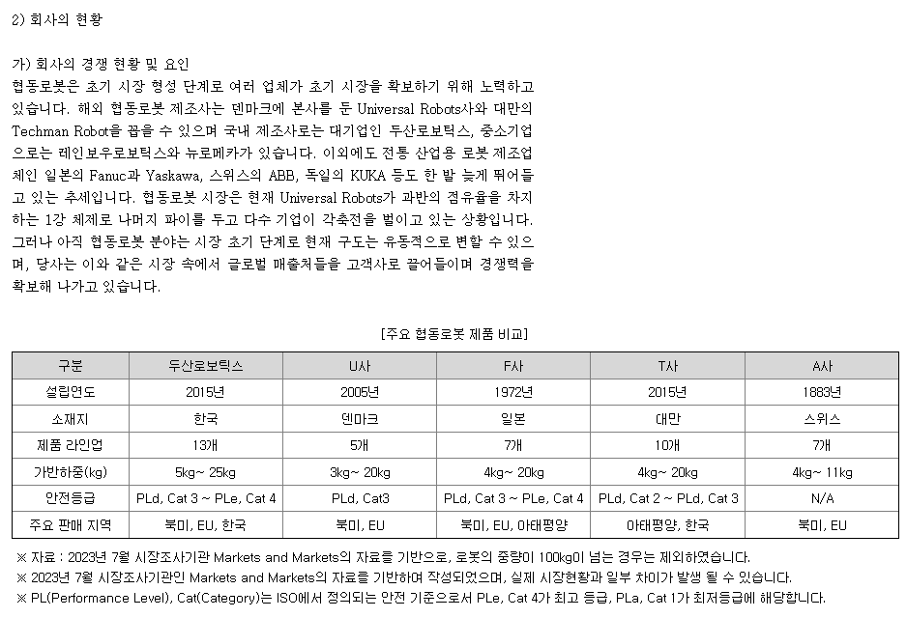
>> INDEX
D80000 | [D80000] 과거기업성장률 | 20181231K | 20191231K | 20201231K | 20211231K | 20221231K | 20231231K
D80010 | [D80010] 매출액 | 714 | 3536 | 4630 | 5513 | 10301 | 15,825 | 86
D80020 | [D80020] 산업성장률(한은평균)(%) |  |  |  |  |  |  | 0 | 0 | 0 | 0 |  |  |  | 성장률 시나리오
 |  |  |  |  |  |  |  |  |  |  |  |  |  |  | 1
 |  |  |  |  |  |  |  |  |  |  |  |  |  |  | 심사역 추정 매출 & 마지막 연도 심사역 추정 매출액에 따른 성장률이 2028년 경제성장률에 수렴
 |  | 20231231 | 20241231 | 20251231 | 20261231 | 20271231 | 20281231 |  |  | DCF가격 |  | 전기가격 |  |  |  |  | Historical |  |  |  |  |  | Forecast
D81000 | [D81000] 성장률추정 | 20231231K | 20241231K | 20251231K | 20261231K | 20271231K | 20281231K |  | 성장률평균 | 2,791,891 |  | 1,948,513 |  |  |  |  | 2018 | 2019 | 2020 | 2021 | 2022 | 2023 | 2024 | 2025 | 2026 | 2027 | 2028
D81010 | [D81010] IMF 국내 경제성장률 예측치 | 1.445 | 2.217 | 2.262 | 2.246 | 2.174 | 2.114 |  | 2.20 |  |  |  |  |  | Sales |  | 714,177 | 3,535,763 | 4,629,986 | 5,512,664 | 10,301 | 15,825 | 34,200 | 45,000 | 51,377 | 54,643 | 55,831
D81020 | [D81020] 추정 매출액증가율(%) | 53.62 | 23.16 | 23.16 | 53.18 | 53.18 | 53.18 |  | 41.17 |  |  |  |  |  |  | %Yoy |  | 395.1% | 30.9% | 19.1% | -99.8% | 53.6% | 116.1% | 31.6% | 14.2% | 6.4% | 2.2%
 | 전기 추정 매출액증가율(%)
 |  |  |  |  |  |  |  |  |  |  |  |  |  |  |  |  |  |  | (심사역) | 2022 | 2023 | 2024 | 2025
 | 매출추정내역 |  |  |  |  |  |  |  |  |  |  |  |  |  |  |  |  |  | 매출액 | 10,301 | 17,123 | 34,200 | 45,000
 |  |  |  |  |  |  |  |  |  |  |  |  |  |  |  |  |  |  | 매출액성장률 |  | 66.23% | 99.73% | 31.58%
 |  |  |  |  |  |  |  |  |  |  |  |  |  |  |  |  |  |  | 매출원가 | 8,093 | 12,890 | 25,744 | 33,874
 |  |  |  |  |  |  |  |  |  |  |  | <단위: 백만원, %> |  |  |  |  |  |  | 매출원가율 | 78.57% | 75.28% | 75.27% | 75.28%
 | 구 분 | 20191231K | 20201231K | 20211231K | 20221231K | 20231231K | 20241231 | 20251231 | 20261231 | 20271231 | 20281231 | 20291231 |  |  |  |  |  |  | 매출총이익 | 2,208 | 4,233 | 8,456 | 11,126
 | 과거 매출액 | 3,536 | 4,630 | 5,513 | 10,301 | 15,825 | 19,489 | 24,003 | 36,768 | 56,323 | 86,277 | 87,140 |  |  |  |  |  |  | 판매비와관리비 | 1,371 | 463 | 927 | 1,219
 | 증가율(%) |  | 30.94 | 19.07 | 86.85 | 53.62 | 23.16 | 23.16 | 53.18 | 53.18 | 53.18 | 1.00 |  |  |  |  |  |  | 판관비율 | 13.31% | 2.70% | 2.71% | 2.71%
 |  |  |  |  |  |  |  |  |  |  |  |  |  |  |  |  |  |  | 영업이익 | 837 | 3,770 | 7,529 | 9,907
 |  | CAGR | W.A. | Avg. |  | 가중치 | 23.16 | 23.16 | 53.18 | 53.18 | 53.18 | 1.00 |  |  |  |  |  |  | 영업이익율 | 8.13% | 22.02% | 22.01% | 22.02%
 |  | 45.45 | 58.94 | 53.18 | 경제성장률 | 0 | 2.22 | 2.26 | 2.25 | 2.17 | 2.11 | 2.11
 |  |  |  |  |  | 1 | 23.16 | 23.16 | 53.18 | 53.18 | 53.18 | 1.00 | CONTROL
 |  |  |  |  |  |  |  | 0.00 | 0.00 | 0.00 | 0.00 | 0.00
 |  |  |  |  | 경제수렴 |  | 116.12 | 31.58 | 14.17 | 6.36 | 2.17 | 0.00 |  |  | 2
 |  |  |  |  | 산업수렴 |  | 24.90 | 45.45 | 21.11 | 9.80 | 2.11 | 0.00 |  |  | IMF 경제성장률
 |  |  |  |  |  |  |  |  |  |  |  |  |  |  |  |  | Historical |  |  |  |  |  | Forecast
 |  |  |  |  |  | 2023년 | 2024년 |  |  |  |  |  | 수렴비율 | 수렴연도 |  |  | 2018 | 2019 | 2020 | 2021 | 2022 | 2023 | 2024 | 2025 | 2026 | 2027 | 2028
 |  |  |  |  | 경제수렴 | 53.62 | 116.12 | 31.58 | 14.17 | 6.36 | 2.17 |  | 44.87% | 4년 | Sales |  | 714 | 3,536 | 4,630 | 5,513 | 10,301 | 15,825 | 16,176 | 16,541 | 16,913 | 17,281 | 17,646
 |  |  |  |  |  |  |  |  |  |  |  |  |  |  |  | %Yoy |  | 395.1% | 30.9% | 19.1% | 86.9% | 53.6% | 2.2% | 2.3% | 2.2% | 2.2% | 2.1%
 |  |  |  |  | 산업수렴 | 53.62 | 24.90 | 45.45 | 21.11 | 9.80 | 2.11 |  | 46.44% | 4년
 |  |  |  |  |  |  |  |  |  |  |  |  |  |  | 3
 |  |  |  |  |  |  | *2022 연환산성장률 |  |  |  |  |  |  |  | 24년 매출수주내역 성장률 지속
 |  |  |  |  |  |  | 0.00 |  |  |  |  |  |  |  |  |  | Historical |  |  |  |  |  | Forecast
 |  |  |  |  |  |  |  |  |  |  |  |  |  |  |  |  | 2018 | 2019 | 2020 | 2021 | 2022 | 2023 | 2024 | 2025 | 2026 | 2027 | 2028
 |  |  |  |  |  |  |  |  |  |  |  |  |  |  | Sales |  | 714 | 3,536 | 4,630 | 5,513 | 10,301 | 15,825 | 19,489 | 24,003 | 29,561 | 36,407 | 44,838
 |  |  |  |  |  |  |  |  |  |  |  |  |  |  |  | %Yoy |  | 395.1% | 30.9% | 19.1% | 86.9% | 53.6% | 23.2% | 23.2% | 23.2% | 23.2% | 23.2%

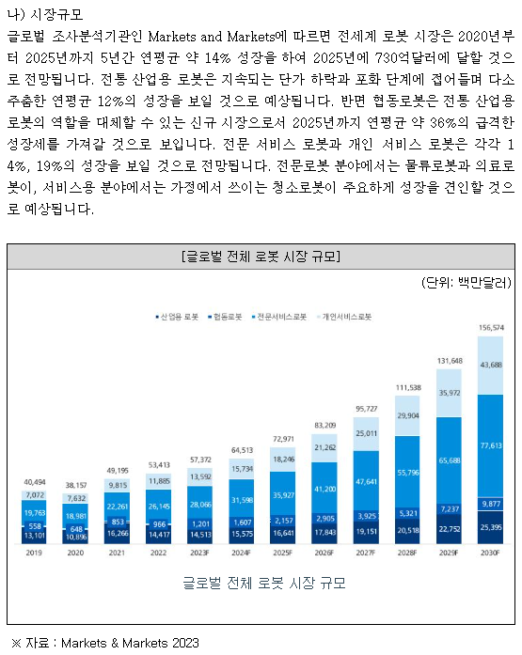
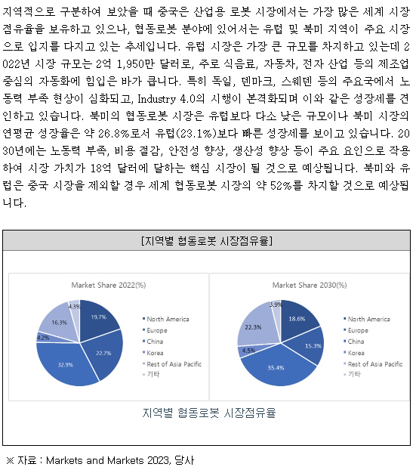
 | 참고)
 | 두산로보틱스/사업보고서/2024.03.20 (fss.or.kr) |  |  |  |  |  |  |  |  |  |  |  |  |  | 4
 |  |  |  |  |  |  |  |  |  |  |  |  |  |  | 24년 매출수주내역 성장률을 4년 적용, 28년에는 4년 CAGR
 |  |  |  |  |  |  |  |  |  |  |  |  |  |  |  |  | Historical |  |  |  |  |  | Forecast
 |  |  |  |  |  |  |  |  |  |  |  |  |  |  |  |  | 2018 | 2019 | 2020 | 2021 | 2022 | 2023 | 2024 | 2025 | 2026 | 2027 | 2028
 |  |  |  |  |  |  |  |  |  |  |  |  |  |  | Sales |  | 714 | 3,536 | 4,630 | 5,513 | 10,301 | 15,825 | 19,489 | 24,003 | 29,561 | 36,407 | 52,953
 |  |  |  |  |  |  |  |  |  |  |  |  |  |  |  | %Yoy |  | 395.1% | 30.9% | 19.1% | 86.9% | 53.6% | 23.2% | 23.2% | 23.2% | 23.2% | 45.4%
 |  |  |  |  |  |  |  |  |  |  |  |  |  |  |  |  |  |  |  |  |  | 53.2%
 |  |  |  |  |  |  |  |  |  |  |  |  |  |  | 5
 |  |  |  |  |  |  |  |  |  |  |  |  |  |  | 24년 매출수주내역 성장률, 25년부터 28년까지는 19~23 CAGR이 IMF 경제성장률에 수렴하도록
 |  |  |  |  |  |  |  |  |  |  |  |  |  |  |  |  | Historical |  |  |  |  |  | Forecast
 |  |  |  |  |  |  |  |  |  |  |  |  |  |  |  |  | 2018 | 2019 | 2020 | 2021 | 2022 | 2023 | 2024 | 2025 | 2026 | 2027 | 2028
 |  |  |  |  |  |  |  |  |  |  |  |  |  |  | Sales |  | 714 | 3,536 | 4,630 | 5,513 | 10,301 | 15,825 | 19,489 | 24,003 | 36,768 | 56,323 | 86,277
 |  |  |  |  |  |  |  |  |  |  |  |  |  |  |  | %Yoy |  | 395% | 31% | 19% | 87% | 54% | 23.2% | 23.2% | 53.2% | 53.2% | 53.2%
 |  |  |  |  |  |  |  |  |  |  |  |  |  |  |  |  |  |  |  |  |  | 53.2%

RATE
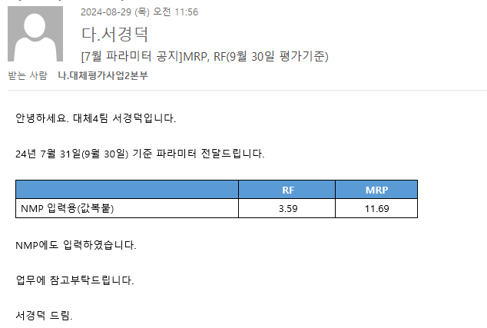
D01000 | 기초데이터 | 날짜 | 점수/비율 | 평가기준일
D01010 | 재무평점 |  |  | 2024-09-30
D01020 | 급여인상율(%) | 2024-07-31 | 1.93 | 반영 완료
D01030 | 사무실임대료증가율(%) | 2024-07-31 | 0.74 | 반영 완료
D01040 | 소비자물가상승률(%) | 2024-07-31 | 1.93 | 반영 완료
D01050 | -
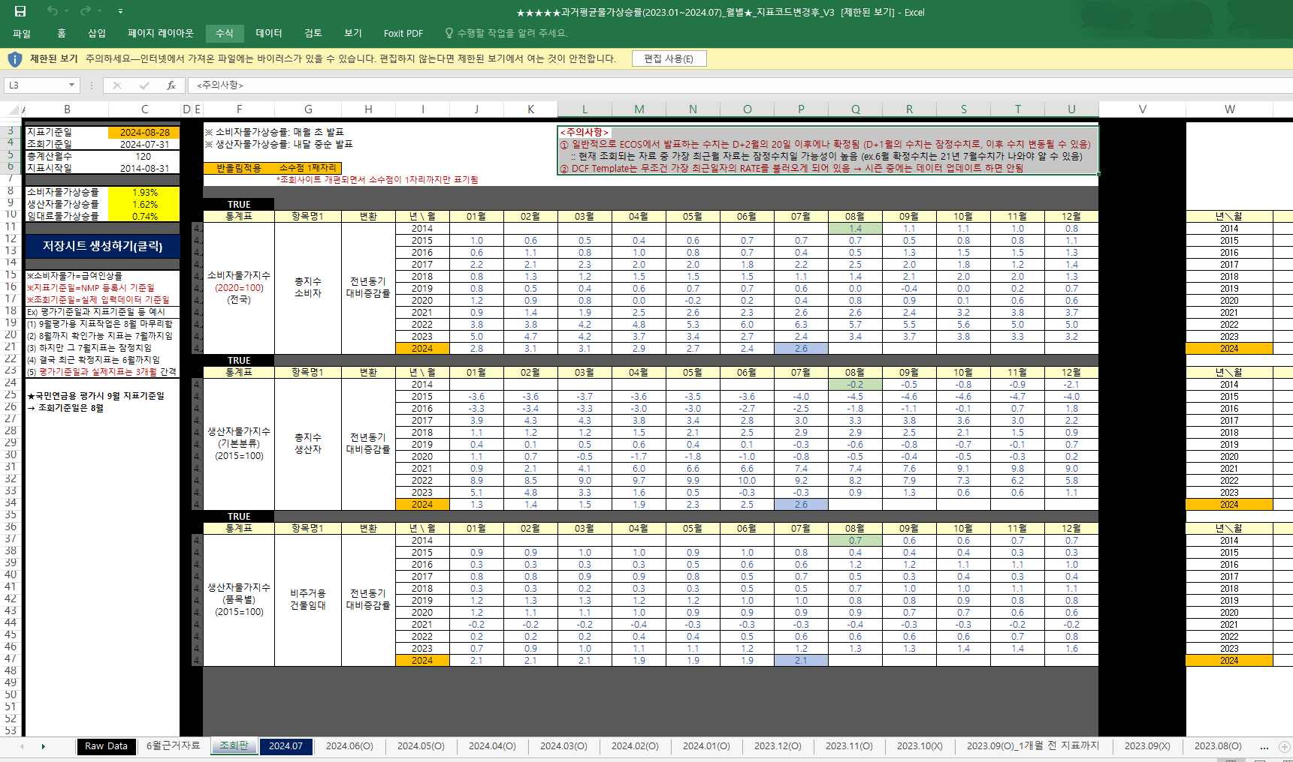
D01060 | 무위험이자율(%) | 2024-07-31 | 3.59 | 반영 완료
D01070 | 위험프리미엄(%) | 2024-07-31 | 11.69 | 반영 완료
D01080 | 생산자물가상승률(%) | 2024-07-31 | 1.62 | 반영 완료

WACC
INDEX
D10000 | [D10000] WACC | 20231231 |  |  |  | Diff | 20231231 |  | 회사명 | 아이비케이투자증권㈜ | 기술보증기금, IBKS 로봇솔루션 신기술투자조합
D10010 | [D10010] 자산총계 | 17,576 |  |  |  |  | 17,576.50 |  | 구분 | RCPS | RCPS
D10020 | [D10020] 부채총계 | 6,008 |  |  |  |  | 6,008.49 |  | 취득일자 | 2023-12-02 | 2024-04-30
D10030 | [D10030] 자본총계 | 11,568 |  |  |  |  | 11,568.01 |  | 취득가격(총액) | 1,000,000,000 | 6,498,380,088
D10040 | [D10040] 부채비율(%) | 51.94 |  |  |  |  | 51.94 |  | 취득수량 | 500 | 2,407
D10050 | [D10050] 단기차입금 | 1,580 |  |  |  |  | 1,580.00 |  | 주당 취득가격 | 2,000,000 | 2,699,784
D10060 | [D10060] 유동성장기부채 | 60 |  |  |  |  | 60.00
D10070 | [D10070] 장기사채(계)
D10080 | [D10080] 장기차입금(계) | 2,570 |  |  |  |  | 2,570.00 |  | 2024-01-31 | 신용등급 | 1년 | 2년 | 3년 | 5년
D10090 | [D10090] 금융리스부채 |  |  |  |  |  |  |  | 무보증공모채 | A+ | 4.28 | 4.42 | 4.61 | 4.96
D10100 | [D10100] 기타재무부채 |  |  |  |  |  |  |  | 무보증공모채 | A | 4.46 | 4.6 | 4.88 | 5.38
D10110 | [D10110] 재무부채(계) | 4,210 | 36.39 | 우선주 자본금 |  |  | 4,210.00 |  | 무보증공모채 | A- | 4.71 | 4.9 | 5.31 | 5.92
D10120 | [D10120] 우선주자본금 | - |  | 11,500 |  |  | 0.00 |  | 무보증공모채 | BBB+ | 6.27 | 7.29 | 7.95 | 8.13
D10130 | [D10130] 보통주자본(계) | 11,568 | Refixing |  |  |  | 11,568.01 |  | 무보증공모채 | BBB | 6.95 | 8.24 | 8.99 | 9.18
D10140 | [D10140] 재무부채 반영 자산총계 | 15,778 | 반영 전 | 반영 후 |  |  | 15,778.01 |  | 무보증공모채 | BBB- | 7.95 | 9.41 | 10.36 | 10.60
D10150 | [D10150] [보통주발행주식수] | 24,631 | 24,631 | 24,631 |  | 2,407 | 22,224.00 |  | 무보증공모채 | BB+ | 10.03 | 11.38 | 12.63 | 13.11
D10160 | [D10160] [보통주자기주식수] |  |  |  |  |  |  |  | 무보증공모채 | BB | 10.87 | 12.3 | 14.03 | 14.20
D10170 | [D10170] 유통보통주식수 | 24,631 |  |  |  | 2,407 | 22,224.00 |  | 무보증공모채 | BB- | 12.01 | 13.56 | 15.28 | 15.44
D10180 | [D10180] 타인자본비율(%) | 26.68 | 30.32 |  |  |  | 26.68 |  | 무보증공모채 | B+ | 14.09 | 15.54 | 17.21 | 17.75
D10190 | [D10190] 우선주자기자본비율(%) |  |  |  |  |  |  |  | 무보증공모채 | B | 15.8 | 17.29 | 18.72 | 19.47
D10200 | [D10200] 보통주자기자본비율(%) | 73.32 | 69.68 |  |  |  | 73.32 |  | 무보증공모채 | B- | 16.89 | 18.54 | 20.04 | 20.69
D10210 | [D10210] 무위험이자율(%) | 3.59 |  |  |  | -0.05 | 3.64 |  | 무보증사모채 | A+ | 4.56 | 4.73 | 4.98 | 5.34
D10220 | [D10220] 위험프리미엄(%) | 11.69 |  |  |  | 0.54 | 11.15 |  | 무보증사모채 | A | 4.77 | 4.95 | 5.29 | 5.82
D10230 | [D10230] 주식베타 | 1.1283 |  |  |  | -0.05 | 1.18 |  | 무보증사모채 | A- | 5.12 | 5.32 | 5.79 | 6.40
D10240 | [D10240] 상관계수 |  |  |  |  |  |  |  | 무보증사모채 | BBB+ | 6.85 | 7.81 | 8.57 | 8.76
D10250 | [D10250] 업종부채비율(%) | 43.51 |  |  |  | -0.37 | 43.89 |  | 무보증사모채 | BBB | 7.63 | 8.87 | 9.71 | 9.97
D10260 | [D10260] 무부채기업베타 | 0.84 |  |  |  | -0.04 | 0.88 |  | 무보증사모채 | BBB- | 8.64 | 10.16 | 11.2 | 11.46
D10270 | [D10270] 해당기업베타 | 1.13 | 1.18 |  |  | -0.07 | 1.20 |  | 무보증사모채 | BB+ | 10.6 | 12.18 | 13.54 | 14.01
D10280 | [D10280] 재무평점 |  |  |  |  |  |  |  | 무보증사모채 | BB | 11.63 | 13.13 | 14.92 | 15.12
D10290 | [D10290] 법인세율(%) | 20.90 | 2028 | 전기등급 |  |  | 20.90 |  | 무보증사모채 | BB- | 12.78 | 14.42 | 16.2 | 16.42
D10300 | [D10300] 세전타인자본비용(%) | 8.76 |  | BBB- |  | -2.70 | 11.46 |  | 무보증사모채 | B+ | 14.87 | 16.37 | 18.14 | 18.73
D10310 | [D10310] 세후타인자본비용(%) | 6.93 |  |  |  | -2.14 | 9.06 |  | 무보증사모채 | B | 16.6 | 18.21 | 19.68 | 20.46
D10320 | [D10320] 우선주자기자본비용(%) |  |  | 자본비용역전 |  |  |  |  | 무보증사모채 | B- | 17.76 | 19.48 | 21.05 | 21.69
D10330 | [D10330] 보통주자기자본비용(%) | 20.36 |  | 이상없음 |  | -0.31 | 20.67
D10340 | [D10340] 가중평균자본비용(WACC)(%) | 16.29 |  |  |  | -0.84 | 17.13 |  | <세전타인자본비용>
D10350 | [D10350] 순자산가치(NAV) | 11,568 |  | 주식수변동 |  |  | 11,568 |  | 증분차입
D10360 | [D10360] 유통발행주식수 | 24,631 |  | 주식수변동 |  | 2,407 | 22,224 |  | 이자/이자부부채 | 1.78
D10370 | [D10370] 1주당순자산가치(NAV)(원) | 469,653 |  |  |  | -50,866 | 520,519
 | 1주당가치(DCF)(원) | 2,791,891 | △43.28% | 자본잠식여부 |  | 843,377 | 1,948,513
 |  |  |  | 해당없음

D10400 | [D10400] 할인율 조정 | 20221231K
D10410 | [D10410] 규모 및 비상장 프리미엄 | 3.00

 | DCF 규모 및 비상장 프리미엄 판단기준 | 프리미엄(%)
 | 1. 코넥스 상장기업 또는 IPO 예정기업(1년 이내) | 0~1% | 22.01 수정
 | 1. 외감기업이며, 매출액 규모가 1000억원 이상인 경우 | 1~2%
 | 1. 외감기업이며, 매출액 규모가 1000억원 미만인 경우 | 2~3%
 | 1. 비외감기업인 경우 | 3~4%
 | 1. 중소벤처기업 등 | 4~5%

 |  | 0.00% | -100.00% | 43.28% | -9.77% | 11.12%
 | Track Record / 고객사명 | DCF | Multiple | 최종가 | BPS | EPS | PER | PBR |  | 종목명 | 평가종류 | 기준일 | 주가 | 공모/사모 | 등급 | 시장 | 업종 | 배당금 | 전환가정여부 | 주식수 | 시가총액
 | 2024-09-30 | 2,791,891 |  | 2,791,891 | 469,653 | 72,650 | 38.43 | 5.94 |  | (주)브릴스 | A01 | 2024-09-30 | 2,791,891 | 3 | BB | 2 | 24 | 0 | O | 24,631 | 68,767,065,579 | 58.8% | 25,463,302,985
 | 2024-03-31 | 1,948,513 |  | 1,948,513 | 520,519 | 65,380 | 29.80 | 3.74 |  | (주)브릴스 | A07 | 2024-03-31 | 1,948,513 | 3 | BB | 2 | 24 | 0 | O | 22,224 | 43,303,762,594 | -1.0%
 | 2023-12-31 | 2,083,058 |  | 2,083,058 | 232,772 | 69,190 | 30.11 | 8.95 |  | (주)브릴스 | A07 | 2023-12-31 | 2,083,058 | 3 | BB | 2 | 24 | 0 | O | 21,000 | 43,744,215,944

감가상각추정
>> INDEX
[D20000] 감가상각비 추정 | 20191231K | 20201231K | 20211231K | 20221231K | 20221231Y | 20231231Z | 20241231Z | 20251231Z | 20261231Z | 20271231Z | 20281231Z
[D20010] 감가상각률(%) |  | 312.41 | 57.10 | 94.70 | 94.70 | 20.00 | 20.00 | 20.00 | 20.00 | 20.00 | 20.00 |  |  |  |  |  |  |  | history | forecast | forecast | forecast | forecast | forecast
[D20020] 판관비상감가상각비율(%) |  | 10.42 | 33.25 | 16.67 | 16.67 | 33.62 | 33.62 | 33.62 | 33.62 | 33.62 | 33.62 |  |  |  |  |  |  | Year | 2023 | 2024 | 2025 | 2026 | 2027 | 2028
[D20030] 유형자산재투자율(%) |  | 106.70 | 131.04 | 1,141.16 | 1,141.16 | 141.17 | 141.17 | 141.17 | 141.17 | 141.17 | 141.17 |  |  |  |  |  |  | Date | 2023-12-31 | 2024-12-31 | 2025-12-31 | 2026-12-31 | 2027-12-31 | 2028-12-31
[D20040] 무형자산상각률(%) |  | 36.36 | 46.15 | 31.52 | 31.52 | 20.00 | 20.00 | 20.00 | 20.00 | 20.00 | 20.00 |  |  |  |  |  |  | 감가상각률 | 20% | 20% | 20% | 20% | 20% | 20%
[D20050] 판관비상무형자산상각비율(%) |  | 100.00 | 100.00 | 100.00 | 100.00 | 100.00 | 100.00 | 100.00 | 100.00 | 100.00 | 100.00 |  |  |  |  |  |  | 유형자산재투자율 | 141.17% | 141% | 141% | 141% | 141% | 141%
[D20060] 무형자산재투자율(%) |  | 475.00 | 266.67 | 106.90 | 106.90 | 141.17 | 141.17 | 141.17 | 141.17 | 141.17 | 141.17
[D20070] 감가상각비(CF) | 26 | 134 | 45 | 108 | 108 | 78 | 267 | 343 | 439 | 564 | 723 |  |  |  |  |  |  | 취득원가 | 1,336 | 1,713 | 2,197 | 2,818 | 3,613 | 4,633
[D20080] 감가상각비(IS) | 8 | 14 | 15 | 18 | 18 | 35 | 90 | 115 | 148 | 189 | 243 |  |  | 2020년 | 2021년 | 2022년 |  | 감가상각누계액 | 166 | 433 | 754 | 1,143 | 1,620 | 2,210
[D20090] 감가상각대상자산(BV) | 43 | 52 | 66 | 1,190 | 1,190 | 1,170 | 1,280 | 1,421 | 1,602 | 1,834 | 2,132 |  | 건설中 |  |  |  |  | 장부가액 | 1,170 | 1,280 | 1,443 | 1,675 | 1,993 | 2,423
[D20100] 감가상각누계액 | 13 | 27 | 48 | 88 | 88 | 166 | 433 | 776 | 1,215 | 1,779 | 2,502 |  | 영업권
[D20110] 취득원가 | 43 | 79 | 114 | 1,278 | 1,278 | 1,336 | 1,713 | 2,197 | 2,818 | 3,613 | 4,633 |  | 회원권 |  |  |  |  | NMP 템플릿 계산 감가상각비(현금흐름표) |  | (267) | (343) | (439) | (564) | (723) |  | << 장부가액이 기초 시점의 금액이 될 수 있도록 기초자산과 감가상각 누계액을 비례 조정해주는 것
[D20120] 순취득액 |  | 143 | 59 | 1,232 | 1,232 | 58 | 392 | 546 | 710 | 886 | 1,073 |  |  |  |  |  |  | 기존 보유분 감가상각비만큼 재투자 |  | 267 | 343 | 439 | 564 | 723
[D20130] 무형자산상각비(CF) | 1 | 8 | 24 | 29 | 29 | 18 | 20 | 21 | 23 | 25 | 27 |  |  |  |  |  |  |  |  |  | 141 | 181 | 232 | 298
[D20140] 무형자산상각비(IS) | 1 | 8 | 24 | 29 | 29 | 18 | 20 | 21 | 23 | 25 | 27 |  |  |  | 75 | 343 |  | 신규취득(유형자산재투자율 고려) |  | 110 | 141 | 181 | 232 | 298 |  | << 유형자산재투자율이 반영되는 영역
[D20150] 무형자산(BV) | 22 | 52 | 92 | 94 | 94 | 101 | 109 | 117 | 126 | 136 | 147 |  |  |  | 377 |  |  | 신규취득분에 대한 감가상각비(현금흐름표) |  | - | 22 | 50 | 86 | 133
[D20160] 순취득액 |  | 38 | 64 | 31 | 31 | 25 | 28 | 29 | 32 | 35 | 38 |  |  |  | 377
 |  |  |  | 110 | 생산자물가상승률 | 101.62 |  |  |  |  |  |  |  |  | 1,275 |  |  | 감가상각누계액 |  | 433 | 754 | 1,143 | 1,620 | 2,210
 |  |  | 267 | 1,280 | IMF경제성장률평균 | 102.20 |  | DCF가격 |  |  |  |  |  |  |  |  |  | NMP 템플릿 계산 |  | 433 | 776 | 1,215 | 1,779 | 2,502
 |  |  |  |  | 추정성장률평균 | 141.17 |  | 2,791,891 |  |  |  |  |  |  |  |  |  | 기말 장부가액 |  | 1,280 | 1,443 | 1,675 | 1,993 | 2,423 |  | << 만약 재투자율이 100%라고 가정하면, '장부가액'이 기초 시점의 금액으로 쭉 가게 됨
[D21000] 감가상각 계산비율 | 20191231K | 20201231K | 20211231K | 20221231K | YYYYYYYYA | WA 3Y |  | 전기비율 |  | Aver 3Y | Aver 2Y | Avg 2Y | WA 2Y | WA 3Y |  |  |  | NMP 템플릿 계산 |  | 1,280 | 1,421 | 1,602 | 1,834 | 2,132
[D21010] 감가상각률(%) |  | 312.41 | 57.10 | 94.70 | 118.45 | 20.00 |  |  | 2 | 154.73 | 75.90 | 184.75 | 82.16 | 118.45 |  |  |  | 감누 + 장부가 = 취득가 환산 |  | 1,713 | 2,197 | 2,818 | 3,613 | 4,633
[D21020] 판관비상감가상각비율(%) |  | 10.42 | 33.25 | 16.67 | 21.16 | 33.62 |  |  | 3 | 31.46 | 30.92 | 24.42 | 35.79 | 33.62 |  |  |  | NMP 템플릿 계산 |  | 1,713 | 2,197 | 2,818 | 3,613 | 4,633
[D21030] 유형자산재투자율(%) |  | 106.70 | 131.04 | 1,141.16 | 632.04 | 141.17 | 302.48 |  | 4 | 459.63 | 636.10 | 118.87 | 804.45 | 632.04
[D21040] 무형자산상각률(%) |  | 36.36 | 46.15 | 31.52 | 37.21 | 20.00 |  |  | 5 | 38.01 | 38.84 | 41.26 | 36.40 | 37.21 |  |  |  |  |  |  |  | 1,624
[D21050] 판관비상무형자산상각비율(%) |  | 100.00 | 100.00 | 100.00 | 100.00 | 100.00 |  |  | 6 | 100.00 | 100.00 | 100.00 | 100.00 | 100.00
[D21060] 무형자산재투자율(%) |  | 475.00 | 266.67 | 106.90 | 221.50 | 141.17 | 162.27 |  | 7 | 282.85 | 186.78 | 370.83 | 160.15 | 221.50
 |  | 2.90% | 0.82% | 1.05% | 1.05% | 0.49% | 1.37% | 1.43% | 1.20% | 1.00% | 0.84%

 |  |  |  |  |  |  |  |  |  |  |  |  |  |  |  |  |  |  |  | 1개년 | 2개년 | 3개년 | 4개년 | 5개년
[D22000] |  |  |  |  | 2022 | 2023 | 2024 | 2025 | 2026 | 2027 | 2028 |  |  |  |  |  |  | 신규취득분에 대한 감가상각 스케쥴 |  | 2024 | 2025 | 2026 | 2027 | 2028 | 2029
[D22010] 1.감가상각비(CF) |  |  |  |  | 137 | 96 | 287 | 364 | 462 | 589 | 750 |  |  |  |  |  |  | 합계 |  |  | 22 | 50 | 86 | 133 | 22
[D22020] 2.자본적지출 |  | 181 | 123 | 1,263 | 1,263 | 83 | 420 | 575 | 742 | 921 | 1,111 |  |  |  |  |  | 취득금액(기말 취득 가정) | 110 | 2024 |  | 22 | 22 | 22 | 22 | 22
[D22030] 3.NWC증감 |  |  |  |  |  | 6,233 | -3,610 | 1,159 | 3,278 | 5,020 | 7,690 |  |  |  |  |  | 내용연수 5년(상각률 20%) | 141 | 2025 |  |  | 28 | 28 | 28
[D22040] 4.조정사항(b) |  |  |  |  |  | 6,220 | -3,477 | 1,370 | 3,558 | 5,352 | 8,051 |  |  |  |  |  |  | 181 | 2026 |  |  |  | 36 | 36
 |  |  |  |  |  |  |  |  |  |  |  |  |  |  |  |  |  | 232 | 2027 |  |  |  |  | 46
유형자산 구분 | 내용연수 | 감가상각률 | BV |  |  |  |  |  |  |  |  |  |  |  |  |  |  | 298 | 2028
건물 | 40 | 2.50 |  |  |  |  |  |  |  |  |  |  |  |  |  |  |  |  |  | 377 | 484 | 620 | 796 | 1,020
구축물 | 20 | 5.00
기계장치 | 10 | 10.00
차량운반구 | 5 | 20.00 |  |  |  |  |  |  |  |  |  |  |  |  |  |  |  |  |  | 377
비품 | 5 | 20.00 |  |  |  |  |  |  |  |  |  |  |  |  |  |  |  |  |  | 372
기타유형자산 | 5 | 20.00
 |  |  |  |  |  |  |  |  |  |  |  |  |  |  |  |  |  |  | 유형자산재투자율 적용된 금액 | 377 | 484 | 620 | 796 | 1,020
유형자산 구분 | 기초BV | 취득 | 처분 | 대체 | 감가상각비 | 기말BV | 비중 | 상각률 1 | 상각률 2
건물 |  |  |  |  |  | 0 |  | #DIV/0!
구축물 |  |  |  |  |  | 0 |  | #DIV/0! |  |  |  |  |  |  |  |  |  | 기존보유분 감가상각 스케쥴
기계장치 |  |  |  |  |  | 0 |  | #DIV/0! |  |  |  |  |  |  |  |  |  | 기초 BV | 1,336 | 445
차량운반구 |  |  |  |  |  | 0 |  | #DIV/0! |  |  |  |  |  |  |  |  |  | n(감가상각률 20%) | 5
비품 |  |  |  |  |  | 0 |  | #DIV/0! |  |  |  |  |  |  |  |  |  |  |  | 5 | 4 | 3 | 2 | 1
기타유형자산 |  |  |  |  |  | 0 |  | #DIV/0! |  |  |  |  |  |  |  |  |  |  | 연수합계법 적용 분모값 | 15 | 15 | 15 | 15 | 15
건설중인자산 |  |  |  |  |  | 0 |  |  |  |  |  |  |  |  |  |  |  |  | 상각률 | 33% | 27% | 20% | 13% | 7%
계 | 0 | 0 | 0 | 0 | 0 | 0 | 0.00% | #DIV/0! | - |  |  |  |  |  |  |  | 기존 보유분 | 상각비 추정 |  | 390 | 312 | 234 | 156 | 78 | TRUE
 |  |  |  |  |  | -

무형자산 구분 | 내용연수 | 감가상각률
영업권 | 10 | 10.00
산업재산권 | 5 | 20.00
기타무형자산 | 5 | 20.00

무형자산 구분 | 기초BV | 취득 | 처분 | 대체 | 무형상각비 | 기말BV | 비중 | 상각률 1 | 상각률 2
영업권 |  |  |  |  |  | 0 |  | #DIV/0!
산업재산권 |  |  |  |  |  | 0 |  | #DIV/0!
기타무형자산 |  |  |  |  |  | 0 |  | #DIV/0!
계 | 0 | 0 | 0 | 0 | 0 | 0 | 0.00% | #DIV/0! | -

감가상각비 분석

유형자산 | Historical |  |  |  |  |  | Forecast
감가상각비 | 2018 | 2019 | 2020 | 2021 | 2022 | 2023 | 2024 | 2025 | 2026 | 2027 | 2028
매출원가 | 4 | 18 | 120 | 30 | 90 | 42
판매관리비 | 4 | 8 | 14 | 15 | 18 | 36
합계 | 8 | 26 | 134 | 45 | 108 | 78
% 매출원가 감가상각비율 | 50.3% | 68.6% | 89.5% | 67.5% | 83.7% | 54.5%
% 판매관리비 감가상각비율 | 49.7% | 31.4% | 10.5% | 32.5% | 16.3% | 45.5%
 |  |  |  | 1 | 2 | 3
WA 3y |  |  |  |  |  | 33.6%
Aver 3y |  |  |  |  |  | 31.5%
WA 2y |  |  |  |  |  | 35.8%
Aver 2y |  |  |  |  |  | 30.9%
Avg 3y |  |  |  |  |  | 19.8%
Avg 2y |  |  |  |  |  | 24.4%
무형자산
매출원가 | 0 | 0 | 0 | 0 | 0 | 0
판매관리비 | 0 | 1 | 8 | 24 | 29 | 37
합계 | 0 | 1 | 8 | 24 | 29 | 37

유형자산
총액 | 21 | 56 | 79 | 114 | 2,715 | 2,778
증가분 |  | 34 | 24 | 35 | 2,601 | 63
감가상각비 |  | 26 | 134 | 45 | 108 | 78
CAPEX |  | 60 | 158 | 80 | 2,709 | 141
무형자산
총액 | 0 | 22 | 52 | 92 | 94 | 113
증가분 |  | 22 | 30 | 40 | 2 | 19
감가상각비 |  | 1 | 8 | 24 | 29 | 37
CAPEX |  | 23 | 38 | 64 | 31 | 56
합계 | 0 | 84 | 196 | 143 | 2,741 | 197

 | 유형자산 감가상각률 |  |  | 1
 | 무형자산 감가상각률 |  |  | 1 |  |  | Link

 | 재무상태표 | 2018 | 2019 | 2020 | 2021 | 2022 | 2023
 | 건물 | 0 | 0 | 0 | 0 | 1,049,806,659 | 1,049,806,659 | 1,049,806,659 | 1,049,806,659 | 1,049,806,659 | 1,049,806,659 | 1,049,806,659
 | (건물감가상각누계액) | 0 | 0 | 0 | 0 | (11,897,808) | (47,591,234) | (35,693,426) | (35,693,426) | (35,693,426) | (35,693,426) | (35,693,426)
 | 차량운반구 | 12,366,240 | 0 | 0 | 17,892,324 | 27,827,324 | 41,489,161
 | (차량운반구감가상각누계액) | (2,267,144) | 0 | 0 | (4,707,172) | (11,150,425) | (18,268,238) | -3.4%
 | 비품 | 9,065,275 | 24,574,604 | 31,249,624 | 47,880,955 | 56,884,396 | 100,984,084
 | (비품감가상각누계액) | (4,340,148) | (7,639,494) | (13,025,014) | (19,797,460) | (28,441,586) | (42,157,933)
 | 시설장치 | 0 | 31,000,000 | 48,000,000 | 48,000,000 | 144,000,000 | 153,400,000
 | (시설장치감가상각누계액) | 0 | (4,908,333) | (13,941,666) | (23,541,666) | (36,783,332) | (67,463,332)

 | 건물 외 기타유형자산 취득원가 합계 | 21,431,515 | 55,574,604 | 79,249,624 | 113,773,279 | 228,711,720 | 295,873,245 | 228,711,720
 | 건물 외 기타유형자산 감가상각누계액 합계 | (6,607,292) | (12,547,827) | (26,966,680) | (48,046,298) | (76,375,343) | (127,889,503) | (51,514,160)
 | 증분취득원가 |  | 34,143,089 | 23,675,020 | 34,523,655 | 114,938,441 | 67,161,525
 | 증분감가상각누계액 |  | (5,940,535) | (14,418,853) | (21,079,618) | (28,329,045) | (51,514,160) | -22.5%

 |  |  |  |  |  |  | 건물
 |  |  |  |  |  |  | 기초 | 1,049,806,659 | 1,064,502,761 | 1,079,404,592 | 1,094,515,032 | 1,109,837,001
 |  |  |  |  |  |  | 감가상각 | (35,693,426) | (36,193,093) | (36,699,756) | (37,213,511) | (37,734,458)
 |  |  |  |  |  |  | 증가 | 50,389,528 | 51,094,924 | 51,810,195 | 52,535,479 | 53,270,917
 |  |  |  |  |  |  | 기말 | 1,064,502,761 | 1,079,404,592 | 1,094,515,032 | 1,109,837,001 | 1,125,373,460

 |  |  |  |  |  |  | 건물 외 기타유형자산
 |  |  |  |  |  |  | 기초 | 295,873,245 | 323,311,585 | 353,294,468 | 386,057,868 | 421,859,642
 |  |  |  |  |  |  | 감가상각 | (66,641,367) | (72,821,475) | (79,574,705) | (86,954,209) | (95,018,065)
 |  |  |  |  |  |  | 증가 | 94,079,707 | 102,804,358 | 112,338,106 | 122,755,983 | 134,139,981
 |  |  |  |  |  |  | 기말 | 323,311,585 | 353,294,468 | 386,057,868 | 421,859,642 | 460,981,558

 |  |  |  |  |  |  | 기초 BV | 1,345,679,904 | 1,387,814,346 | 1,432,699,060 | 1,480,572,900 | 1,531,696,643
 |  |  |  |  |  |  | 기초 감가상각누계액 | (175,480,737) | (277,815,530) | (386,830,098) | (503,104,559) | (627,272,279)
 |  |  |  |  |  |  | 당기 감가상각비 | (102,334,793) | (109,014,568) | (116,274,461) | (124,167,720) | (132,752,523)
 |  |  |  |  |  |  | 재투자금액 | 392,200,891 | 546,100,174 | 710,248,475 | 885,539,938 | 1,072,950,835
 |  |  |  |  |  |  | 기말 BV | 1,460,065,265 | 1,547,084,422 | 1,639,842,976 | 1,738,840,559 | 1,844,622,675

 |  |  |  |  |  | 기초 BV
 |  |  |  |  |  | 당기 감가상각비 | 1-유형자산재투자율
 |  |  |  |  |  | Dep | dep*유형자산재투자율

 |  |  |  |  |  | Historical |  |  |  |  |  | Forecast
 | KRW in 100 millions |  |  |  |  | 2018 | 2019 | 2020 | 2021 | 2022 | 2023 | 2024 | 2025 | 2026 | 2027 | 2028
 | CapEx
 |  | 유형자산
 |  | 무형자산
 | D&A
 |  | 유형자산
 |  |  | COGS
 |  |  |  | %
 |  |  | SG&A
 |  |  |  | %
 |  | 무형자산
 |  |  | COGS
 |  |  |  | %
 |  |  | SG&A
 |  |  |  | %
 | 기타변동
 |  | 유형자산
 |  | 무형자산
 | 장부가액
 |  | 유형자산
 |  | 무형자산
 | 상각비/장부가액
 |  | 유형자산
 |  | 무형자산

감가상각 추정 연습

$${dep exp}_{FY08}=BV×\frac{n}{\frac{n(n+1)}{2}}$$
$${dep exp}_{FY09}=BV×\frac{n−1}{\frac{n(n+1)}{2}}$$
$${dep exp}_{FY10}=BV×\frac{n−2}{\frac{n(n+1)}{2}}$$
13. 유형자산
(1) 당기말과 전기말 현재 회사의 유형자산의 내역은 다음과 같습니다.
(단위: 천원)
구분 | 당기말 |  |  | 전기말 |  |  | 전기초
 | 취득원가 | 상각누계액 | 장부금액 | 취득원가 | 상각누계액 | 장부금액 | 취득원가 | 상각누계액 | 장부금액
토지 | 1,432,636 | - | 1,432,636 | 1,436,578 | - | 1,436,578 | - | - | -
건물 | 1,049,807 | -47,591 | 1,002,216 | 1,049,807 | -11,898 | 1,037,909 | - | - | -
$${dep exp}_{FY11}=BV×\frac{n−3}{\frac{n(n+1)}{2}}$$
$${dep exp}_{FY12}=BV×\frac{n−4}{\frac{n(n+1)}{2}}$$
기계장치 | 9,400 | -1,880 | 7,520 | - | - | - | - | - | -
차량운반구 | 41,489 | -13,467 | 28,022 | 27,827 | -6,163 | 21,664 | 17,892 | -2,087 | 15,805
비품 | 100,984 | -42,158 | 58,826 | 56,884 | -28,442 | 28,442 | 47,881 | -19,797 | 28,084
시설장치 | 144,000 | -65,583 | 78,417 | 144,000 | -36,783 | 107,217 | 48,000 | -23,542 | 24,458
공구와기구 | 2,928 | -293 | 2,635 | - | - | - | - | - | -
$$useful life=\frac{2×BV}{Dep}−1$$
사용권자산 | 357,187 | -122,916 | 234,271 | 215,421 | -46,140 | 169,281 | 215,724 | -187,782 | 27,942
합계 | 3,138,431 | -293,888 | 2,844,543 | 2,930,517 | -129,426 | 2,801,091 | 329,497 | -233,208 | 96,289

(2) 당기와 전기 중 당사의 유형자산의 변동내역은 다음과 같습니다.
1) 당기 |  |  |  |  | (단위: 천원) |  | 1. 내용연수 도출
구 분 | 기 초 | 취 득 | 처 분 | 감가상각 | 기 말 |  | Dep/BV | BV/Dep | BV*2 | 내용연수
토지 | 1,436,578 | - | -3,942 | - | 1,432,636 |  | 상각 없음
건물 | 1,037,909 | - | - | -35,693 | 1,002,216 |  | 0.04 | 28.08 | 56.16 | 55.16
기계장치 | - | 9,400 | - | -1,880 | 7,520 |  | 0.25 | 4.00 | 8.00 | 7.00
차량운반구 | 21,665 | 13,662 | - | -7,304 | 28,023 |  | 0.26 | 3.84 | 7.67 | 6.67
비품 | 28,442 | 44,100 | - | -13,716 | 58,826 |  | 0.23 | 4.29 | 8.58 | 7.58
시설장치 | 107,216 | - | - | -28,800 | 78,416 |  | 0.37 | 2.72 | 5.45 | 4.45
공구와기구 | - | 2,928 | - | -293 | 2,635 |  | 0.11 | 8.99 | 17.99 | 16.99
사용권자산 | 169,281 | 168,622 | - | -103,632 | 234,271 |  | 0.44 | 2.26 | 4.52 | 3.52
합 계 | 2,801,091 | 238,712 | -3,942 | -191,318 | 2,844,543

2) 전기 |  |  |  |  | (단위: 천원)
구 분 | 기 초 | 취 득 | 처 분 | 감가상각 | 기 말 |  | Dep/BV | BV/Dep | BV*2 | 내용연수
토지 | - | 1,436,578 | - | - | 1,436,578 |  | 상각 없음
건물 | - | 1,049,807 | - | -11,898 | 1,037,909 |  | 0.01 | 87.23 | 174.47 | 173.47
기계장치 | - | - | - | - | -
차량운반구 | 15,805 | 9,935 | - | -4,075 | 21,665 |  | 0.19 | 5.32 | 10.63 | 9.63
비품 | 28,083 | 9,003 | - | -8,644 | 28,442 |  | 0.30 | 3.29 | 6.58 | 5.58
시설장치 | 24,458 | 96,000 | - | -13,242 | 107,216 |  | 0.12 | 8.10 | 16.19 | 15.19
공구와기구 | - | - | - | - | -
사용권자산 | 27,942 | 268,572 | -17,370 | -109,863 | 169,281 |  | 0.65 | 1.54 | 3.08 | 2.08
합 계 | 96,288 | 2,869,895 | -17,370 | -147,722 | 2,801,091

(3) 당기말 현재 유형자산 중 토지 및 건물은 회사의 차입금과 관련하여 담보로 제공되어 있습니다(주석 29 참조).
(4) 당기말 현재 당사가 보험에 가입한 자산의 내역은 다음과 같습니다.(단위: 천원)

보험종류 | 부보대상 | 장부금액 | 부보액 | 질권금액 | 부보처
화재보험 | 건물 및 재고자산 | 6,858,812 | 4,910,000 | 279,000 | 메리츠화재보험

14. 리스
회사가 리스이용자인 경우의 리스에 대한 정보는 다음과 같습니다.
(1) 리스 관련 재무상태표에 인식된 금액

1) 자산 |  |  | (단위: 천원)
구분 | 당기말 | 전기말 | 전기초
사용권자산(*)
부동산 | 63,326 | 4,635 | 11,583
차량운반구 | 170,945 | 164,646 | 16,359
합계 | 234,271 | 169,281 | 27,942
(*) 재무상태표의 '유형자산' 항목에 포함되어 있습니다.

2) 부채 |  |  | (단위: 천원)
구분 | 당기말 | 전기말 | 전기초
리스부채
유동 | 104,277 | 40,186 | 27,743
비유동 | 128,890 | 125,214 | 2,280
합계 | 233,167 | 165,400 | 30,023

(2) 리스 관련 손익계산서에 인식된 금액
(단위: 천원)
구분 | 당기 | 전기
사용권자산의 감가상각비 | 103,632 | 109,863
리스부채에 대한 이자비용 | 22,355 | 12,261
당기 중 리스의 총 현금유출은 116백만원(전기 : 118백만원)입니다.

15. 무형자산
(1) 당기말과 전기말 현재 회사의 무형자산의 내역은 다음과 같습니다.
(단위: 천원)
구분 | 당기말 |  |  | 전기말 |  |  | 전기초
 | 취득원가 | 상각누계액 | 장부금액 | 취득원가 | 상각누계액 | 장부금액 | 취득원가 | 상각누계액 | 장부금액
특허권 | 42,868 | -3,629 | 39,238 | - | - | - | - | - | -
상표권 | 474 | -218 | 256 | 474 | -166 | 308 | 262 | -113 | 148
소프트웨어 | 168,321 | -94,755 | 73,566 | 155,657 | -61,762 | 93,895 | 124,624 | -32,498 | 92,126
합계 | 211,663 | -98,602 | 113,060 | 156,131 | -61,928 | 94,203 | 124,886 | -32,611 | 92,274

(2) 무형자산의 변동내역
1) 당기 |  |  |  | (단위: 천원)
구분 | 기초 | 취득 | 상각 | 기말
특허권 | - | 42,868 | -3,629 | 39,239
상표권 | 308 | - | -52 | 256
소프트웨어 | 93,895 | 12,664 | -32,993 | 73,566
합계 | 94,203 | 55,532 | -36,674 | 113,061

2) 전기 |  |  |  | (단위: 천원)
구분 | 기초 | 취득 | 상각 | 기말
상표권 | 148 | 212 | -52 | 308
소프트웨어 | 92,126 | 31,033 | -29,264 | 93,895
합계 | 92,274 | 31,245 | -29,316 | 94,203

CAPEX세부추정
CAPEX

A. Summary

 |  | Year |  |  |  |  | 2019 | 2020 | 2021 | 2022 | 2023 | 2024 | 2025 | 2026 | 2027 | 2028
 |  | Date |  |  |  |  | 2019-12-31 | 2020-12-31 | 2021-12-31 | 2022-12-31 | 2023-12-31 | 2024-12-31 | 2025-12-31 | 2026-12-31 | 2027-12-31 | 2028-12-31
 |  | Month |  |  |  |  |  |  |  |  |  |  | 12 | 12 | 12 | 12
 |  | Day |  |  |  |  |  |  |  |  |  |  | 365 | 365 | 365 | 366
 |  | <PL>
 |  | 감가상각비 합계
 |  |  | 유형자산 감가상각비
 |  |  |  | 제조(COGS)
 |  |  |  | 판관비(SG&A)
 |  |  |  | 연구개발비(SG&A)

B. CAPEX 상세 <PL> <BS> <CF>

 |  | Year |  |  |  |  | 2019 | 2020 | 2021 | 2022 | 2023 | 2024 | 2025 | 2026 | 2027 | 2028
 |  | Date |  |  |  |  | 2019-12-31 | 2020-12-31 | 2021-12-31 | 2022-12-31 | 2023-12-31 | 2024-12-31 | 2025-12-31 | 2026-12-31 | 2027-12-31 | 2028-12-31
 |  | Month
 |  | day
 |  | 1. <PL>
 |  | I. 감가상각비 합계
 |  |  | 유형자산 감가상각비
 |  |  |  | 제조 (COGS)
 |  |  |  | 판관비 (SG&A)
 |  |  |  | 연구개발비 (SG&A)
 |  |  | 무형자산상각비
 |  |  |  | 제조 (COGS)
 |  |  |  | 판관비 (SG&A)
 |  |  |  | 연구개발비 (SG&A)

 |  | II. 감가상각비 - 유형자산
 |  |  | 토지
 |  |  | 건물
 |  |  | 기계장치
 |  |  | 차량운반구
 |  |  | 비품
 |  |  | 시설장치
 |  |  | 공구와기구
 |  |  | 사용권자산

 |  | 2. <BS>
 |  | I. 기존 유형자산 |  |  |  |  |  |  |  |  | 2,844,543,000 | 0 | 0 | 0 | 0 | 0
 |  |  | 토지 |  |  |  |  |  |  |  | 1,432,636,000
 |  |  | 건물 |  |  |  |  |  |  |  | 1,002,216,000
 |  |  |  | 취득원가 |  |  |  |  |  |  | 1,049,807,000
 |  |  |  | 감가상각누계액 |  |  |  |  |  |  | (47,591,000)
 |  |  | 기계장치 |  |  |  |  |  |  |  | 7,520,000
 |  |  |  | 취득원가 |  |  |  |  |  |  | 9,400,000
 |  |  |  | 감가상각누계액 |  |  |  |  |  |  | (1,880,000)
 |  |  | 차량운반구 |  |  |  |  |  |  |  | 28,022,000
 |  |  |  | 취득원가 |  |  |  |  |  |  | 41,489,000
 |  |  |  | 감가상각누계액 |  |  |  |  |  |  | (13,467,000)
 |  |  | 비품 |  |  |  |  |  |  |  | 58,826,000
 |  |  |  | 취득원가 |  |  |  |  |  |  | 100,984,000
 |  |  |  | 감가상각누계액 |  |  |  |  |  |  | (42,158,000)
 |  |  | 시설장치 |  |  |  |  |  |  |  | 78,417,000
 |  |  |  | 취득원가 |  |  |  |  |  |  | 144,000,000
 |  |  |  | 감가상각누계액 |  |  |  |  |  |  | (65,583,000)
 |  |  | 공구와기구 |  |  |  |  |  |  |  | 2,635,000
 |  |  |  | 취득원가 |  |  |  |  |  |  | 2,928,000
 |  |  |  | 감가상각누계액 |  |  |  |  |  |  | (293,000)
 |  |  | 사용권자산 |  |  |  |  |  |  |  | 234,271,000
 |  |  |  | 취득원가 |  |  |  |  |  |  | 357,187,000
 |  |  |  | 감가상각누계액 |  |  |  |  |  |  | (122,916,000)

 |  | II. 신규 유형자산
 |  |  | 토지
 |  |  | 건물
 |  |  |  | 취득원가
 |  |  |  | 감가상각누계액
 |  |  | 기계장치
 |  |  |  | 취득원가
 |  |  |  | 감가상각누계액
 |  |  | 기계장치
 |  |  |  | 취득원가
 |  |  |  | 감가상각누계액
 |  |  | 차량운반구
 |  |  |  | 취득원가
 |  |  |  | 감가상각누계액
 |  |  | 비품
 |  |  |  | 취득원가
 |  |  |  | 감가상각누계액
 |  |  | 시설장치
 |  |  |  | 취득원가
 |  |  |  | 감가상각누계액
 |  |  | 공구와기구
 |  |  |  | 취득원가
 |  |  |  | 감가상각누계액

 |  | 3. <CF>
 |  | 투자현금흐름
 |  |  | 유형자산 취득
 |  |  |  | 토지
 |  |  |  | 건물
 |  |  |  | 기계장치
 |  |  |  | 차량운반구
 |  |  |  | 비품
 |  |  |  | 시설장치
 |  |  |  | 공구와기구
 |  |  |  | 사용권자산

 |  |  | 유형자산 처분
 |  |  |  | 토지
 |  |  |  | 건물
 |  |  |  | 기계장치
 |  |  |  | 차량운반구
 |  |  |  | 비품
 |  |  |  | 시설장치
 |  |  |  | 공구와기구
 |  |  |  | 사용권자산

1. 신규투자 <CF>
 |  |  |  |  |  | Scenario | 1 | 2
 |  |  |  |  |  | 2 | 회사제시 | 재투자율 적용
 |  |  |  |  |  |  |  |  |  |  |  | Forecast | Forecast | Forecast | Forecast | Forecast
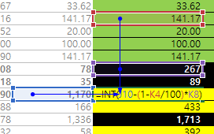
 |  | Year |  |  |  |  |  |  |  |  |  | 2024 | 2025 | 2026 | 2027 | 2028
 |  | Date |  |  |  |  |  |  |  |  |  | 2024-12-31 | 2025-12-31 | 2026-12-31 | 2027-12-31 | 2028-12-31
 |  | 1. 신규투자 - 유형자산 |  |  |  |  |  |  |  |  |  | - | - | - | - | -
 |  |  | 토지 |  |  |  |  |  |  |  |  | - | - | - | - | -
 |  |  | 건물 |  |  |  |  |  |  |  |  | - | - | - | - | -
 |  |  | 기계장치 |  |  |  |  |  |  |  |  | - | - | - | - | -
 |  |  | 차량운반구 |  |  |  |  |  |  |  |  | - | - | - | - | -
 |  |  | 비품 |  |  |  |  |  |  |  |  | - | - | - | - | -
 |  |  | 시설장치 |  |  |  |  |  |  |  |  | - | - | - | - | -
 |  |  | 공구와기구 |  |  |  |  |  |  |  |  | - | - | - | - | -
 |  |  | 사용권자산 |  |  |  |  |  |  |  |  | - | - | - | - | -

 |  | Scenario 2 : 성장률에 따른 재투자율 사용
 |  | Year
 |  | Date
 |  | 1. 신규투자 - 유형자산 |  |  |  |  |  |  |  |  |  | - | - | - | - | - | 추정성장률을 적용한 신규투자금액 계산 방법
 |  |  | 토지 |  |  |  |  |  |  |  |  | - | - | - | - | - | 1. 기초장부가*감가상각률을 이용해서 당기 CF상 Dep를 구함
 |  |  | 건물
 |  |  | 기계장치
 |  |  | 차량운반구
 |  |  | 비품
 |  |  | 시설장치
 |  |  | 공구와기구
 |  |  | 사용권자산

2. 대체투자 <CF> - 매년 발생하는 감가상각비만큼 재투자한다고 가정 / 재투자된 금액은 다음년도부터 상각한다고 가정(기말 취득)
 |  |  |  |  |  | Scenario | 1 | 2
 |  |  |  |  |  | 1 | 상각비만큼 재투자 | 회사제시
 |  |  |  |  |  |  |  |  |  |  |  | Forecast | Forecast | Forecast | Forecast | Forecast
 |  | Year |  |  |  |  |  |  |  |  |  | 2024 | 2025 | 2026 | 2027 | 2028
 |  | Date |  |  |  |  |  |  |  |  |  | 2024-12-31 | 2025-12-31 | 2026-12-31 | 2027-12-31 | 2028-12-31
 |  | 1-1. 기존자산 - 유형자산
 |  |  | 토지
 |  |  | 건물 |  |  |  |  |  |  |  |  | 35,693,000 | 36,340,110 | 36,316,212 | 36,304,047 | 36,291,449
 |  |  | 기계장치
 |  |  | 차량운반구
 |  |  | 비품
 |  |  | 시설장치
 |  |  | 공구와기구
 |  |  | 사용권자산

 |  | 2-1. 신규자산 - 유형자산
 |  |  | 토지
 |  |  | 건물
 |  |  | 기계장치
 |  |  | 차량운반구
 |  |  | 비품
 |  |  | 시설장치
 |  |  | 공구와기구
 |  |  | 사용권자산

3. 자산처분 <CF>

 | ※ 자산 처분은 회사 계획에 맞춰 추가! / 현재는 처분계획 없는 것으로 평가.

4. 감가상각비 추정 <PL>
 |  |  |  |  |  |  |  |  |  |  |  | Forecast | Forecast | Forecast | Forecast | Forecast
 |  | Year |  |  |  |  |  |  |  |  | 2023 | 2024 | 2025 | 2026 | 2027 | 2028
 |  | Date |  |  |  |  |  |  |  |  | 2023-12-31 | 2024-12-31 | 2025-12-31 | 2026-12-31 | 2027-12-31 | 2028-12-31
 |  | 1-1 감가상각비 - 자산별 |  |  |  |  | 내용연수 | 평균내용연수 추정
 |  | 기존자산 |  |  |  |  |  |  |  |  | 191,318,000 | 36,340,110 | 36,316,212 | 36,304,047 | 36,291,449 | 36,278,630
 |  |  | 토지 |  |  |  |  |  |  |  | 0
 |  |  | 건물 |  |  |  | 55 |  |  |  | 35,693,000 | 36,340,110 | 36,316,212 | 36,304,047 | 36,291,449 | 36,278,630
 |  |  | 기계장치 |  |  |  | 7 |  |  |  | 1,880,000
 |  |  | 차량운반구 |  |  |  | 7 |  |  |  | 7,304,000
 |  |  | 비품 |  |  |  | 8 |  |  |  | 13,716,000
 |  |  | 시설장치 |  |  |  | 4 |  |  |  | 28,800,000
 |  |  | 공구와기구 |  |  |  | 17 |  |  |  | 293,000
 |  |  | 사용권자산 |  |  |  | 4 |  |  |  | 103,632,000

 |  | 신규자산
 |  |  | 토지 |  |  |  |  |  |  |  |  | -
 |  |  | 건물 |  |  |  | 55
 |  |  | 기계장치 |  |  |  | 7
 |  |  | 차량운반구 |  |  |  | 7
 |  |  | 비품 |  |  |  | 8
 |  |  | 시설장치 |  |  |  | 4
 |  |  | 공구와기구 |  |  |  | 17
 |  |  | 사용권자산 |  |  |  | 4

 |  | 1-2. 감가상각비 - 동인별 배분 |  |  |  |  | 과거평균
 |  | 기존자산 |  |  |  |  |  |  |  |  | 191,318,000 | 36,340,110 | 36,316,212 | 36,304,047 | 36,291,449 | 36,278,630
 |  |  | 제조 (COGS) |  |  |  | 66% |  |  |  | 126,991,989 | 24,121,634 | 24,105,772 | 24,097,697 | 24,089,334 | 24,080,825
 |  |  | 판관비 (SG&A) |  |  |  | 34% |  |  |  | 64,326,011 | 12,218,475 | 12,210,441 | 12,206,350 | 12,202,114 | 12,197,804
 |  |  | 판관비 (SG&A) - 연구개발비(if, any)
 |  | 신규자산
 |  |  | 제조 (COGS)
 |  |  | 판관비 (SG&A)
 |  |  | 판관비 (SG&A) - 연구개발비(if, any)

 |  | 2-1 기존 유형자산 상각스케쥴 (기존자산 상각 + 기존자산에 대한 대체투자 상각)

 |  | 건물
 |  |  |  |  |  | 감가상각스케쥴 | 취득액 | 상각년도 | 상각률 | 2023 | 2024 | 2025 | 2026 | 2027 | 2028
 |  |  |  |  |  | 합계 | 1,183,160,818 | 55 | 1.81% | 35,693,000 | 36,340,110 | 36,316,212 | 36,304,047 | 36,291,449 | 36,278,630
$${dep exp}_{FY08}=BV×\frac{n}{\frac{n(n+1)}{2}}$$
$${dep exp}_{FY09}=BV×\frac{n−1}{\frac{n(n+1)}{2}}$$
$${dep exp}_{FY10}=BV×\frac{n−2}{\frac{n(n+1)}{2}}$$
 |  |  |  |  | 결산일 기준 취득가액 | 2023 | 1,002,216,000 | 55 | 1.81% |  | 36,340,110 | 35,669,103 | 34,998,096 | 34,327,089 | 33,656,081 | 기존에 보유중인 자산상각분이므로, n*(n+1)/2 적용해서 계산
 |  |  |  |  | 대체투자분 상각 | 2024 | 35,693,000 | 55 | 1.81% |  |  | 647,110 | 647,110 | 647,110 | 647,110 | 추정연도의 기초시점 현재 취득중인 자산을 기준으로 하므로
 |  |  |  |  |  | 2025 | 36,340,110 | 55 | 1.81% |  |  |  | 658,842 | 658,842 | 658,842 | 정액법 추정일 경우, 연수합계법 감가상각을 적용해야
 |  |  |  |  |  | 2026 | 36,316,212 | 55 | 1.81% |  |  |  |  | 658,409 | 658,409 | 추정 시점으로부터 가장 오래된 연도부터 취득한 자산이
 |  |  |  |  |  | 2027 | 36,304,047 | 55 | 1.81% |  |  |  |  |  | 658,188 | 상각이 완료되어 점차 감가상각비가 감소하는 것으로 계산
$${dep exp}_{FY11}=BV×\frac{n−3}{\frac{n(n+1)}{2}}$$
$${dep exp}_{FY12}=BV×\frac{n−4}{\frac{n(n+1)}{2}}$$
 |  |  |  |  |  | 2028 | 36,291,449 | 55 | 1.81%

 |  |  |  |  |  |  |  |  |  | 1494 | 54 | 53 | 52 | 51 | 50

$$useful life=\frac{2×BV}{Dep}−1$$

 |  | 2-2 신규 유형자산 상각스케쥴 (신규자산 상각 + 신규자산에 대한 대체투자 상각)

 |  | 건물
 |  |  |  |  |  | 감가상각스케쥴 | 취득액 | 상각년도 | 상각률 | 2023 | 2024 | 2025 | 2026 | 2027 | 2028
 |  |  |  |  |  | 합계
 |  |  |  |  |  | 2023
 |  |  |  |  |  | 2024
 |  |  |  |  |  | 2025
 |  |  |  |  |  | 2026
 |  |  |  |  |  | 2027
 |  |  |  |  |  | 2028

NWC추정
D50000 | [D50000] 순운전자본 추정을 위한 자료 | 20191231K | 20201231K | 20211231K | 20221231K | 20221231Y | 20231231Z | 20241231Z | 20251231Z | 20261231Z | 20271231Z | 20281231Z
D50010 | [D50010] 매출액 | 3,536 | 4,630 | 5,513 | 10,301 | 10,301 | 15,825 | 19,489 | 24,002 | 36,767 | 56,320 | 86,272
D50020 | [D50020] 매출원가 | 2,872 | 3,599 | 3,988 | 8,093 | 8,093 | 11,025 | 13,578 | 16,722 | 25,615 | 39,238 | 60,106
D50030 | [D50030] 매출액증가율(%) | 0.00 | 0.00 | 0.00 | 0.00 | 0.00 | 53.62 | 23.16 | 23.16 | 53.18 | 53.18 | 53.18
D50040 | [D50040] 매출채권회전율(%) | 8.20 | 7.28 | 6.55 | 8.49 | 8.49 | 7.87 | 7.87 | 7.87 | 7.87 | 7.87 | 7.87
D50050 | [D50050] 재고자산회전율(%) | 1.96 | 3.17 | 4.01 | 5.14 | 5.14 | 3.69 | 3.69 | 3.69 | 3.69 | 3.69 | 3.69
D50060 | [D50060] 매입채무회전율(%) | 3.87 | 6.11 | 6.93 | 8.59 | 8.59 | 11.82 | 11.82 | 11.82 | 11.82 | 11.82 | 11.82
D50070 | [D50070] (매출채권+선급비용)/이자수입성자산(%) | 315.86 | 584.03 | 218.96 | 110.57 | 110.57 | 225.61 | 225.61 | 225.61 | 225.61 | 225.61 | 225.61
D50080 | [D50080] (매입채무+미지급비용)/이자지급성부채(%) | 234.90 | 153.58 | 331.12 | 36.95 | 36.95 | 154.44 | 154.44 | 154.44 | 154.44 | 154.44 | 154.44
D50090 | [D50090] 선급비용회전율(%) | 0.00 | 0.00 | 0.00 | 0.00 | 0.00 | 0.00 | 0.00 | 0.00 | 0.00 | 0.00 | 0.00
D50100 | [D50100] 미지급비용회전율(%) | 0.00 | 0.00 | 0.00 | 0.00 | 0.00 | 0.00 | 0.00 | 0.00 | 0.00 | 0.00 | 0.00
D50110 | [D50110] 순운전자본 추정 |  |  |  |  |  | 2023 | 2024 | 2025 | 2026 | 2027 | 2028
D50120 | [D50120] 매출채권(공사미수금등 포함) | 431 | 841 | 843 | 1,585 | 1,585 | 2,423 | 2,476 | 3,050 | 4,672 | 7,158 | 10,964
D50130 | [D50130] 선급비용 | 27 | 0 |  | 5 | 5 | 7 | 8 | 9 | 13 | 19 | 29
D50140 | [D50140] 재고자산(계) | 1,466 | 805 | 1,186 | 1,963 | 1,963 | 6,434 | 3,675 | 4,526 | 6,934 | 10,621 | 16,271
D50150 | [D50150] 기타운전자산 |  |  |  |  |  | 0 | 0 | 0 | 0 | 0 | 0
D50160 | [D50160] 운전자산(계) | 1,897 | 1,646 | 2,029 | 3,548 | 3,548 | 8,857 | 6,151 | 7,576 | 11,606 | 17,779 | 27,235
>> INDEX
D50170 | [D50170] 매입채무(공사미지급금등 포함) | 743 | 436 | 715 | 1,169 | 1,169 | 245 | 1,149 | 1,415 | 2,167 | 3,320 | 5,086
D50180 | [D50180] 미지급비용 | 58 | 57 | 83 | 150 | 150 | 230 | 283 | 348 | 533 | 816 | 1,249
D50190 | [D50190] 기타운전부채 |  |  |  |  |  | 0 | 0 | 0 | 0 | 0 | 0
D50200 | [D50200] 운전부채(계) | 743 | 436 | 715 | 1,169 | 1,169 | 245 | 1,149 | 1,415 | 2,167 | 3,320 | 5,086
D50210 | [D50210] 순운전자본(NWC) | 1,154 | 1,210 | 1,314 | 2,379 | 2,379 | 8,612 | 5,002 | 6,161 | 9,439 | 14,459 | 22,149
D50220 | [D50220] 순운전자본변동분(△NWC) |  | 56 | 104 | 1,065 | 1,065 | 6,233 | (3,610) | 1,159 | 3,278 | 5,020 | 7,690
D50230 | [D50230] 이자수입성자산 및 이자지급성부채 추정
D50240 | [D50240] 현금및현금등가물 | 145 | 144 | 385 | 1,420 | 1,420 | 1,064 | 1,087 | 1,338 | 2,050 | 3,141 | 4,811
D50250 | [D50250] 단기금융상품 |  |  |  |  |  | 0 | 0 | 0 | 0 | 0 | 0
D50260 | [D50260] 단기투자증권 |  |  |  |  |  | 0 | 0 | 0 | 0 | 0 | 0
D50270 | [D50270] 단기대여금 |  |  |  | 18 | 18 | 13 | 14 | 17 | 26 | 40 | 61
D50280 | [D50280] 장기금융상품 |  |  |  |  |  | 0 | 0 | 0 | 0 | 0 | 0
D50290 | [D50290] 장기투자증권 |  |  |  |  |  | 0 | 0 | 0 | 0 | 0 | 0
D50300 | [D50300] 장기대여금 |  |  |  |  |  | 0 | 0 | 0 | 0 | 0 | 0
D50310 | [D50310] 기타이자수입성자산 |  |  |  |  |  | 0 | 0 | 0 | 0 | 0 | 0
D50320 | [D50320] 이자수입성자산 | 145 | 144 | 385 | 1,438 | 1,438 | 1,077 | 1,101 | 1,355 | 2,076 | 3,181 | 4,872
D50330 | [D50330] 단기차입금 | 216 | 246 | 216 | 1,580 | 1,580 | 136 | 410 | 505 | 774 | 1,185 | 1,815
D50340 | [D50340] 유동성장기부채 |  |  |  |  |  | 0 | 0 | 0 | 0 | 0 | 0
D50350 | [D50350] 장기사채(계) |  |  |  |  |  | 0 | 0 | 0 | 0 | 0 | 0
D50360 | [D50360] 장기차입금(계) | 125 | 75 | 25 | 1,990 | 1,990 | 171 | 517 | 636 | 974 | 1,492 | 2,286
D50370 | [D50370] 금융리스부채 |  |  |  |  |  | 0 | 0 | 0 | 0 | 0 | 0
D50380 | [D50380] 정리및화의채무 |  |  |  |  |  | 0 | 0 | 0 | 0 | 0 | 0
D50390 | [D50390] 기타이자지급성부채 |  |  |  |  |  | 0 | 0 | 0 | 0 | 0 | 0
D50400 | [D50400] 이자지급성부채 | 341 | 321 | 241 | 3,570 | 3,570 | 307 | 927 | 1,141 | 1,748 | 2,677 | 4,101
 | 이자수익/이자수입성자산(%) | 0.00 | 0.00 | 0.00 | 0.14 | 0.14 | 0.00 | 0.00 | 0.00 | 0.00 | 0.00 | 0.00 |  | DCF가격
 | 이자비용/이자지급성부채(%) | 3.23 | 3.74 | 4.15 | 0.95 | 0.95 | 0.00 | 0.00 | 0.00 | 0.00 | 0.00 | 0.00 |  | 2,791,891
 |  | 0.33 | 0.26 | 0.24 | 0.23 | 0.23 | 0.54 | 0.26 | 0.26 | 0.26 | 0.26 | 0.26
D51000 | [D51000] 순운전자본 계산비율 | 20191231K | 20201231K | 20211231K | 20221231K | YYYYYYYYA | WA 3Y |  | 전기비율 |  | Aver 4Y | Aver 3Y | Aver 2Y | Avg 3Y | WA 4Y | WA 3Y | WA 2Y
D51010 | [D51010] 매출채권회전율 | 8.20 | 7.28 | 6.55 | 8.49 | 7.64 | 7.87 | 7.07 |  | 2 | 7.63 | 7.44 | 7.52 | 7.34 | 7.63 | 7.87 | 7.84
D51020 | [D51020] 재고자산회전율 | 1.96 | 3.17 | 4.01 | 5.14 | 4.43 | 3.69 | 3.39 |  | 3 | 3.57 | 4.11 | 4.57 | 3.04 | 4.09 | 3.69 | 4.76
D51030 | [D51030] 매입채무회전율 | 3.87 | 6.11 | 6.93 | 8.59 | 7.62 | 11.82 | 6.14 |  | 4 | 6.37 | 7.21 | 7.76 | 5.63 | 7.12 | 11.82 | 8.04
D51040 | [D51040] (매출채권+선급비용)/이자수입성자산(%) | 315.86 | 584.03 | 218.96 | 110.57 | 225.61 | 225.61 | 356.80 |  | 5 | 307.36 | 304.52 | 164.77 | 372.95 | 258.31 | 225.61 | 146.70
D51050 | [D51050] (매입채무+미지급비용)/이자지급성부채(%) | 234.90 | 153.58 | 331.12 | 36.95 | 154.44 | 154.44 | 255.90 |  | 6 | 189.14 | 173.88 | 184.03 | 239.87 | 168.32 | 154.44 | 135.00
D51060 | [D51060] 선급비용회전율
D51070 | [D51070] 미지급비용회전율 |  |  |  |  |  |  |  |  |  |  | 20191231K | 20201231K | 20211231K | 20221231K | 20231231K
 | NWC/매출액 (%) | 33% | 26% | 24% | 23% | 23% |  |  |  |  | [D51010] 매출채권회전율 | 8.20 | 7.28 | 6.55 | 8.49 | 7.90
 |  |  |  |  |  |  |  |  |  |  | [D51020] 재고자산회전율 | 1.96 | 3.17 | 4.01 | 5.14 | 2.63
 |  | 2019년 | 2020년 | 2021년 | 2022년 |  |  |  |  |  | [D51030] 매입채무회전율 | 3.87 | 6.11 | 6.93 | 8.59 | 15.60
 |  | 8.20 | 5.51 | 6.54 | 6.50 |  |  |  |  |  | [D51040] (매출채권+선급비용)/이자수입성자산(%) | 315.86 | 584.03 | 218.96 | 110.57
 |  | 1.96 | 4.47 | 3.36 | 4.12 |  |  |  |  |  | [D51050] (매입채무+미지급비용)/이자지급성부채(%) | 234.90 | 153.58 | 331.12 | 36.95
 |  | 4.76 | 10.62 | 7.71 | 8.81 |  |  |  |  |  | [D51060] 선급비용회전율 | 0.00 | 0.00 | 0.00 | 0.00

 |  |  |  |  |  |  |  |  |  |  |  |  |  |  |  | 7.87

BS추정
D60000 | [D60000] 대차대조표 추정을 위한 자료 | 20191231K | 20201231K | 20211231K | 20221231K | 20221231Y | 20231231Z | 20241231Z | 20251231Z | 20261231Z | 20271231Z | 20281231Z
D60010 | [D60010] 매출채권 | 431 | 841 | 843 | 1,585 | 1,585 | 2,423 | 2,476 | 3,050 | 4,672 | 7,158 | 10,964
D60020 | [D60020] 선급비용 | 27 | 0 | 0 | 5 | 5 | 7 | 8 | 9 | 13 | 19 | 29
D60030 | [D60030] 재고자산 | 1,466 | 805 | 1,186 | 1,963 | 1,963 | 6,434 | 3,675 | 4,526 | 6,934 | 10,621 | 16,271
D60040 | [D60040] 기타운전자산 | 0 | 0 | 0 | 0 | 0 | 0 | 0 | 0 | 0 | 0 | 0
D60050 | [D60050] 매입채무 | 743 | 436 | 715 | 1,169 | 1,169 | 245 | 1,149 | 1,415 | 2,167 | 3,320 | 5,086
D60060 | [D60060] 미지급비용 | 58 | 57 | 83 | 150 | 150 | 230 | 283 | 348 | 533 | 816 | 1,249
D60070 | [D60070] 기타운전부채 | 0 | 0 | 0 | 0 | 0 | 0 | 0 | 0 | 0 | 0 | 0
D60080 | [D60080] 당기순이익(손실) | 188 | 138 | 593 | 1,453 | 1,185 | 1,880 | 2,688 | 3,411 | 5,784 | 9,502 | 15,293
D60090 | [D60090] (매출채권+선급비용+기타)/당좌자산(%) | 75.08 | 83.18 | 66.27 | 52.23 | 52.23 | 62.07 | 62.07 | 62.07 | 62.07 | 62.07 | 62.07
D60100 | [D60100] 기타비유동자산/비유동자산(%) | 49.32 | 46.23 | 35.00 | 2.51 | 2.51 | 20.63 | 20.63 | 20.63 | 20.63 | 20.63 | 20.63
D60110 | [D60110] (매입채무+미지급비용+기타)/유동부채(%) | 52.11 | 37.55 | 53.20 | 41.71 | 41.71 | 44.85 | 44.85 | 44.85 | 44.85 | 44.85 | 44.85
D60120 | [D60120] (매입채무+미지급비용+기타)/부채총계(%) | 48.19 | 35.52 | 52.33 | 25.60 | 25.60 | 36.16 | 36.16 | 36.16 | 36.16 | 36.16 | 36.16
D60130 | [D60130] 대차대조표 추정 |  |  |  |  |  | 2023 | 2024 | 2025 | 2026 | 2027 | 2028
D60140 | [D60140] 당좌자산(계) | 610 | 1,011 | 1,272 | 3,044 | 3,044 | 8,317 | 4,001 | 4,928 | 7,547 | 11,562 | 17,709
D60150 | [D60150] 재고자산(계) | 1,466 | 805 | 1,186 | 1,963 | 1,963 | 6,434 | 3,675 | 4,526 | 6,934 | 10,621 | 16,271
D60160 | [D60160] 유동자산(계) | 2,076 | 1,815 | 2,458 | 5,007 | 5,007 | 14,751 | 7,676 | 9,454 | 14,481 | 22,183 | 33,980
D60170 | [D60170] 투자자산(계) | 10 | 10 | 10 |  |  | (461) | 5,545 | 7,420 | 9,887 | 14,226 | 21,518 | 문제
D60180 | [D60180] 유형자산(계) | 43 | 52 | 66 | 2,627 | 2,627 | 2,603 | 2,713 | 2,854 | 3,035 | 3,267 | 3,564
D60190 | [D60190] 토지 |  |  |  | 1,437 | 1,437 | 1,433 | 1,433 | 1,433 | 1,433 | 1,433 | 1,433
D60200 | [D60200] 감가상각대상자산 | 43 | 52 | 66 | 1,190 | 1,190 | 1,170 | 1,280 | 1,421 | 1,602 | 1,834 | 2,132
D60210 | [D60210] 감가상각비 | 26 | 134 | 45 | 108 | 108 | 78 | 267 | 343 | 439 | 564 | 723
D60220 | [D60220] 무형자산(계) | 22 | 52 | 92 | 94 | 94 | 101 | 109 | 117 | 126 | 136 | 147 |  | 1,271 | 1,389 | 1,538 | 1,728 | 1,970 | 2,279
D60230 | [D60230] 무형자산상각비 | 1 | 8 | 24 | 29 | 29 | 18 | 20 | 21 | 23 | 25 | 27 |  |  | 118 | 149 | 190 | 242 | 309
D60240 | [D60240] 기타비유동자산(계) | 73 | 98 | 91 | 70 | 70 | 583 | 2,174 | 2,700 | 3,390 | 4,581 | 6,556
D60250 | [D60250] 비유동자산(계) | 148 | 212 | 260 | 2,791 | 2,791 | 2,826 | 10,541 | 13,091 | 16,438 | 22,210 | 31,786
D60260 | [D60260] 자산총계 | 2,224 | 2,027 | 2,718 | 7,798 | 7,798 | 17,576 | 18,217 | 22,545 | 30,919 | 44,393 | 65,766
D60270 | [D60270] 유동부채(계) | 1,537 | 1,313 | 1,500 | 3,162 | 3,162 | 3,196 | 3,192 | 3,931 | 6,020 | 9,222 | 14,125
D60280 | [D60280] 비유동부채(계) | 125 | 75 | 25 | 1,990 | 1,990 | 2,812 | 767 | 944 | 1,446 | 2,215 | 3,392
D60290 | [D60290] 부채총계 | 1,662 | 1,388 | 1,525 | 5,152 | 5,152 | 6,008 | 3,959 | 4,875 | 7,466 | 11,437 | 17,517
D60300 | [D60300] 자본금 | 200 | 200 | 200 | 200 | 200 | 220 | 220 | 220 | 220 | 220 | 220
D60310 | [D60310] 자본잉여금 |  |  |  |  |  | 3,269 | 3,269 | 3,269 | 3,269 | 3,269 | 3,269
D60320 | [D60320] 자본조정 |  |  |  |  |  | 0 | 0 | 0 | 0 | 0 | 0
D60330 | [D60330] 기타포괄손익누계액 |  |  |  |  |  | 0 | 0 | 0 | 0 | 0 | 0
D60340 | [D60340] 이익잉여금 | 362 | 440 | 993 | 2,446 | 2,446 | 8,082 | 10,770 | 14,181 | 19,965 | 29,467 | 44,760
D60350 | [D60350] 자본총계 | 562 | 640 | 1,193 | 2,646 | 2,646 | 11,571 | 14,258 | 17,670 | 23,453 | 32,956 | 48,249
D60360 | [D60360] 부채와자본총계 | 2,224 | 2,027 | 2,718 | 7,798 | 7,798 | 17,579 | 18,217 | 22,545 | 30,919 | 44,393 | 65,766
 | 부채비율(%) | 295.73 | 216.88 | 127.83 | 194.71 | 194.71 | 51.93 | 27.77 | 27.59 | 31.83 | 34.70 | 36.31 |  | DCF가격
 | 유동비율(%) | 135.07 | 138.23 | 163.87 | 158.35 | 158.35 | 461.51 | 240.48 | 240.50 | 240.55 | 240.54 | 240.57 |  | 2,791,891
 | 자본잠식 비율(%) | 181.00 | 220.00 | 496.50 | 1,223.00 | 1,223.00 | 231.65 | 308.69 | 406.47 | 572.25 | 844.61 | 1,282.96
D61000 | [D61000] 대차대조표 계산비율 | 20191231K | 20201231K | 20211231K | 20221231K | YYYYYYYYA |  |  | 전기비율 |  | Aver 4Y | Aver 3Y | Aver 2Y | Aver 3Y | WA 4Y | WA 2Y
D61010 | [D61010] (매출채권+선급비용+기타)/당좌자산(%) | 75.08 | 83.18 | 66.27 | 52.23 | 62.07 | 62.07 | 73.38 |  |  | 69.19 | 67.23 | 59.25 | 74.85 | 64.92 | 56.91
D61020 | [D61020] (매입채무+미지급비용+기타)/유동부채(%) | 52.11 | 37.55 | 53.20 | 41.71 | 44.85 | 44.85 | 47.80 |  |  | 46.14 | 44.15 | 47.46 | 47.62 | 45.37 | 45.54
D61030 | [D61030] (매입채무+미지급비용+기타)/부채총계(%) | 48.19 | 35.52 | 52.33 | 25.60 | 36.16 | 36.16 | 46.04 |  |  | 40.41 | 37.82 | 38.96 | 45.35 | 37.86 | 34.51
D61040 | [D61040] 기타비유동자산/비유동자산(%) | 49.32 | 46.23 | 35.00 | 2.51 | 20.63 | 20.63 | 41.13 |  |  | 33.26 | 27.91 | 18.75 | 43.52 | 25.68 | 13.34

 | <자산계정의 변화 그래프>
 | [D60220] 무형자산(계) | 22 | 52 | 92 | 94 | 94
 | [D60180] 유형자산(계) | 43 | 52 | 66 | 2,627 | 2,627
 | [D60170] 투자자산(계) | 10 | 10 | 10 | 0 | 0
 | [D60150] 재고자산(계) | 1,466 | 805 | 1,186 | 1,963 | 1,963
 | [D60140] 당좌자산(계) | 610 | 1,011 | 1,272 | 3,044 | 3,044

 | <부채 및 계정의 변화 그래프>
 | [D60340] 이익잉여금 | 362 | 440 | 993 | 2,446 | 2,446
 | [D60310] 자본잉여금 | 0 | 0 | 0 | 0 | 0
 | [D60300] 자본금 | 200 | 200 | 200 | 200 | 200
 | [D60280] 비유동부채(계) | 125 | 75 | 25 | 1,990 | 1,990
 | [D60270] 유동부채(계) | 1,537 | 1,313 | 1,500 | 3,162 | 3,162

FCF추정
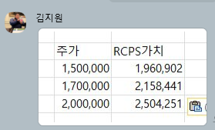
D70000 | 영업가치 추정을 위한 자료 | 20231231Y | 20241231Z | 20251231Z | 20261231Z | 20271231Z | 20281231Z | 29991231Z |  | 1번
D70010 | Time |  | 2024-12-31 | 2025-12-31 | 2026-12-31 | 2027-12-31 | 2028-12-31 |  |  | # 시트 1번, 영업이익 수식 확인 必
D70020 | WACC(%) |  | 16.29 | 16.29 | 16.29 | 16.29 | 16.29 | 16.29
D70030 | Perpetual Growth Rate(%) |  |  |  |  |  |  |  |  | 1.00
D70040 | Discount Factor |  | 0.98 | 0.89 | 0.77 | 0.66 | 0.57 | 0.57
>> INDEX
D70050 | 현금흐름할인법(Discounted Cash Flow)
D70060 | 당기순이익(손실) |  | 3,370 | 4,285 | 7,284 | 11,985 | 19,306
D70070 | 이자비용
D70080 | 이자수익
D70090 | 법인세율(%) |  | 20.90 | 20.90 | 20.90 | 20.90 | 20.90 | 20.90 |  |  | 과세표준 | 세율(*) | 누진공제 | 기준
D70100 | 세후순영업이익(NOPLAT) |  | 2,688 | 3,411 | 5,784 | 9,502 | 15,293 | 15,446 |  |  | 0 | 9.9 | 0 | 2억미만
D70110 | 유형자산 | 2,603 | 2,713 | 2,854 | 3,035 | 3,267 | 3,564 |  |  |  | 200 | 20.9 | 22 | 2~200
D70120 | 무형자산 | 101 | 109 | 117 | 126 | 136 | 147 |  |  |  | 20,000 | 23.1 | 462 | 200~3000
D70130 | 유·무형자산 | 2,704 | 2,822 | 2,971 | 3,161 | 3,403 | 3,711 |  |  |  | 300,000 | 26.4 | 10,362 | 3000억초과
D70140 | 유·무형자산변동분(Capital Expenditure) |  | 118 | 149 | 190 | 242 | 309 |  |  |  |  | *세율: 주민세 포함 법인세율(법인세 * 110%)
D70150 | 운전자산 | 8,857 | 6,151 | 7,576 | 11,606 | 17,779 | 27,235 | 27,507
D70160 | 운전부채 | 245 | 1,149 | 1,415 | 2,167 | 3,320 | 5,086 | 5,137
D70170 | 순운전자본 | 8,612 | 5,002 | 6,161 | 9,439 | 14,459 | 22,149 | 22,370
D70180 | 순운전자본변동분(Change in Net Working Capital) |  | (3,610) | 1,159 | 3,278 | 5,020 | 7,690 | 221
D70190 | 잉여현금흐름(Free Cash Flow) |  | 6,180 | 2,103 | 2,316 | 4,240 | 7,295 | 99,578
D70200 | 잉여현금흐름의현재가치(Present Value of FCF) |  | 1,524 | 1,878 | 1,778 | 2,799 | 4,141 | 56,533
D70210 |  | 2024-09-30 | 2024-12-31 | 2025-12-31 | 2026-12-31 | 2027-12-31 | 2028-12-31
D70220 |  |  | 0.25 | 1.00 | 1.00 | 1.00 | 1.00
D70230 | 할인기간(기중현금흐름) |  | 0.13 | 0.75 | 1.75 | 2.75 | 3.75

D71000 | [D71000] 보통주가치 추정을 위한 자료 | 20231231 |  | Diff | 전기자료
D71010 | [D71010] 단기금융상품 |  |  | 0
D71020 | [D71020] 단기투자증권 |  |  | 0
D71030 | [D71030] 장기금융상품 |  |  | 0
D71040 | [D71040] 장기투자증권 |  |  | 0
D71050 | [D71050] 지분법적용주식 |  |  | 0
D71060 | [D71060] 투자부동산 |  |  | 0
D71070 | [D71070] 회원권 |  |  | 0
D71080 | [D71080] 기타비영업용자산 |  |  | 0
D71090 | [D71090] 비영업용자산(계) | 0 |  | 0 | 0
D71100 | [D71100] 단기차입금 | 1,580 |  | 1,580
D71110 | [D71110] 유동성장기부채 | 60 |  | 60
D71120 | [D71120] 장기사채(계) |  |  | 0
D71130 | [D71130] 장기차입금(계) | 2,570 |  | 2,570
D71140 | [D71140] 금융리스부채 |  |  | 0 |  |  |  | <기타비영업용자산 항목>
D71150 | [D71150] 기타재무부채 |  |  | 0 |  |  |  | 항목 | 금액
D71160 | [D71160] 현금및현금등가물 | 4,323 |  | 4,323
D71170 | [D71170] 순부채(계) | (113) |  | -113 | 0
D71180 | [D71180] 우선주자본금 |  |  | 0
D71190 | [D71190] 우선주자본잉여금등 |  |  | 0
D71200 | [D71200] 우선주(계) | 0 |  | 0 | 0

 |  |  |  |  |  |  |  |  |  |  |  | 주식회사 브릴스 2024년 1Q 가결산 요약재무제표

D72000 | [D72000] 결과(Summary) | 계산 |  |  | 계산 |  |  |  |  |  |  |  |  |  |  | (단위 : 원)
D72010 | [D72010] 영업가치(Value of Operations) | 68,654 |  | 22,064 | 46,590 |  |  |  |  |  |  | [요약 재무상태표] |  |  | [요약 손익계산서]
D72020 | [D72020] 비영업용자산가치(Value of Non-Operating Assets) | 0 |  | 0 | 0 |  |  |  |  |  |  | 항목 |  | 2024년 1Q | 항목 | 2024년 1Q
D72030 | [D72030] 기업가치(Enterprise Value) | 68,654 |  | 22,064 | 46,590 |  |  |  |  |  |  | 1. 유동자산 |  | 11,616,894,545 | 매출액 | 3,879,922,880
D72040 | [D72040] 순부채(Net Debt Value) | (113) |  | 2,959 | 2,846 |  |  |  |  |  |  | 1) 당좌자산 |  | 4,998,922,157 | 매출원가 | 2,625,564,811
D72050 | [D72050] 우선주가치(Preferred Shares) | 0 |  | 0 | 0 |  |  |  |  |  |  | 2) 재고자산 |  | 6,617,972,388 | 매출총이익 | 1,254,358,069
D72060 | [D72060] 보통주가치(Total Equity Value) | 68,767 |  | 25,023 | 43,744 |  |  |  |  |  |  | 2. 비유동자산 |  | 19,467,542,685 | 판관비 | 846,859,268
D72070 | [D72070] 유통보통주식수(Common Shares Outstanding) | 24,631 |  | 3,631 | 21,000 |  |  |  |  |  |  | 1) 투자자산 |  | 51,350,000 | 영업이익 | 407,498,801
D72080 | [D72080] 보통주주당가치(Value per Common Shares) | 2,791,891 | △34.03% | 708,833 | 2,083,058 |  |  |  |  |  |  | 2) 유형자산 |  | 18,858,720,876 | 영업외 수익 | 68,772,074
D72090 | [D72090] 보통주주당순자산가치(NAV per Common Shares) | 469,653 | 101.77% | 236,881 | 232,772 |  |  |  |  |  |  | 3) 무형자산 |  | 151,141,707 | 영업외 비용 | 119,725,608
 |  |  |  |  |  |  |  |  |  |  |  | 4) 기타 비유동 자산 |  | 406,330,102 | 법인세차감전 순이익 | 356,545,267
 |  |  |  |  |  |  |  |  |  |  |  | 자산총계 |  | 31,084,437,230 | 법인세 비용 | -
 |  |  |  |  |  |  |  |  |  |  |  | 1. 유동부채 |  | 9,996,839,317 | 당기순이익 | 356,545,267
 |  |  |  |  |  |  |  |  |  |  |  | 2. 비유동부채 |  | 16,218,863,935
 | 자본금 |  |  |  |  |  |  |  |  |  |  | 부채총계 |  | 26,215,703,252
 | [수권주식수] |  |  |  |  |  |  |  |  |  |  | 1. 자본금 |  | 208,240,000
 | [1주의금액](원) |  |  |  |  |  |  |  |  |  |  | 2. 자본잉여금 |  | 984,464,445
 | 보통주자본금 |  |  |  |  |  |  |  |  |  |  | 3. 자본조정 |  | -
 | [보통주발행주식수] |  |  |  |  |  |  |  |  |  |  | 4. 기타포괄손익누계액 |  | -
 | 우선주자본금 |  |  |  |  |  |  |  |  |  |  | 5. 이익 잉여금 |  | 3,676,029,533
 | [우선주발행주식수] |  |  |  |  |  |  |  |  |  |  | 자본총계 |  | 4,868,733,978
 | 자본잉여금 |  |  |  |  |  |  |  |  |  |  | 부채 및 자본 총계 |  | 31,084,437,230
 | 자본준비금
 | 주식발행초과금

RAW_FS
RAW_FS |  |  |  |  |  |  |  |  | INDEX
재무상태표
 |  |  |  | 4기 | 5기 | 6기 | 7기 | 8기 | 9기
재무상태표 |  |  |  | 2018 | 2019 | 2020 | 2021 | 2022 | 2023 | 단위:원
 | 유동자산(계) |  |  | 854,834,590 | 2,075,797,032 | 1,815,263,172 | 2,458,154,362 | 5,006,897,473 | 14,750,619,831
 |  | 당좌자산(계) |  | 227,248,490 | 609,586,075 | 1,010,583,572 | 1,271,763,980 | 3,043,871,783 | 8,316,688,675 |  | 차) |  | 대)
 |  |  | 현금및현금등가물 | 86,367,612 | 145,195,161 | 143,636,224 | 384,701,934 | 1,419,590,270 | 4,323,027,130 |  | 현금 | 988,800,000 | 자본금 | 8,240,000
 |  |  | 매출채권 | 140,016,800 | 431,015,468 | 841,452,581 | 843,116,792 | 1,584,783,884 | 2,422,934,684 |  |  |  | 주식발행초과금 | 980,560,000
 |  |  | 주주임원종업원단기대여금 | 0 | 0 | 0 | 0 | 17,550,000 | 13,350,000
 |  |  | 기타미수금 | 1,360 | 1,111,488 | 11,711,314 | 35,934,835 | 0 | 9,373,883
 |  |  | 선급금 | 0 | 0 | 5,051,904 | 3,692,347 | 12,447,383 | 1,535,440,064 |  | 주식수 | 824
 |  |  | 선급비용 | 844,328 | 26,818,940 | 48,240 | 0 | 4,816,749 | 11,367,164 |  | 발행가액 | 1,200,000
 |  |  | 선급법인세 | 18,390 | 11,800 | 10,160 | 28,650 | 325,510 | 1,125,750 |  | 액면가액 | 10,000
 |  |  | 전도금 | 0 | 5,433,218 | 8,673,149 | 4,289,422 | 4,357,987 | 70,000
 |  | 재고자산(계) |  | 627,586,100 | 1,466,210,957 | 804,679,600 | 1,186,390,382 | 1,963,025,690 | 6,433,931,156
 |  |  | 제품 | 539,169,500 | 1,172,478,900 | 488,658,900 | 977,472,000 | 1,708,859,000 | 1,060,958,077
 |  |  | 원재료 | 88,416,600 | 293,732,057 | 316,020,700 | 208,918,382 | 254,166,690 | 1,581,575,714
 |  |  | 재공품 | 0 | 0 | 0 | 0 | 0 | 3,791,397,365
 | 비유동자산(계) |  |  | 60,624,223 | 148,238,175 | 212,206,418 | 259,671,402 | 2,790,606,063 | 2,825,879,307
 |  | 투자자산(계) |  | 0 | 10,034,884 | 10,139,642 | 10,190,104 | 0 | 28,000,000
 |  | 유형자산(계) |  | 14,824,223 | 43,026,777 | 52,282,944 | 65,726,981 | 2,626,822,761 | 2,602,834,700
 |  |  | 유형자산취득원가합계 | 21,431,515 | 55,574,604 | 79,249,624 | 113,773,279 | 2,715,095,912 | 2,778,315,437
 |  |  | (유형자산감가상각누계액계) | (6,607,292) | (12,547,827) | (26,966,680) | (48,046,298) | (88,273,151) | (175,480,737)
 |  |  | 토지 | 0 | 0 | 0 | 0 | 1,436,577,533 | 1,432,635,533
 |  |  | 건물 | 0 | 0 | 0 | 0 | 1,049,806,659 | 1,049,806,659
 |  |  | (건물감가상각누계액) | 0 | 0 | 0 | 0 | (11,897,808) | (47,591,234)
 |  |  | 차량운반구 | 12,366,240 | 0 | 0 | 17,892,324 | 27,827,324 | 41,489,161
 |  |  | (차량운반구감가상각누계액) | (2,267,144) | 0 | 0 | (4,707,172) | (11,150,425) | (18,268,238)
 |  |  | 비품 | 9,065,275 | 24,574,604 | 31,249,624 | 47,880,955 | 56,884,396 | 100,984,084
 |  |  | (비품감가상각누계액) | (4,340,148) | (7,639,494) | (13,025,014) | (19,797,460) | (28,441,586) | (42,157,933)
 |  |  | 시설장치 | 0 | 31,000,000 | 48,000,000 | 48,000,000 | 144,000,000 | 153,400,000
 |  |  | (시설장치감가상각누계액) | 0 | (4,908,333) | (13,941,666) | (23,541,666) | (36,783,332) | (67,463,332)
 |  | 무형자산(계) |  | 0 | 22,486,514 | 52,093,832 | 92,274,317 | 94,203,302 | 113,059,607
 |  |  | 산업재산권 | 0 | 253,180 | 200,798 | 148,416 | 308,034 | 0
 |  |  | 소프트웨어 | 0 | 22,233,334 | 51,893,034 | 92,125,901 | 93,895,268 | 73,565,668
 |  |  | 특허권 | 0 | 0 | 0 | 0 | 0 | 39,238,287
 |  |  | 상표권 | 0 | 0 | 0 | 0 | 0 | 255,652
 |  | 기타비유동자산(계) |  | 45,800,000 | 72,690,000 | 97,690,000 | 91,480,000 | 69,580,000 | 81,985,000
 |  |  | 보증금 | 45,800,000 | 72,690,000 | 97,690,000 | 91,480,000 | 69,580,000 | 81,985,000
자산총계 |  |  |  | 915,458,813 | 2,224,035,207 | 2,027,469,590 | 2,717,825,764 | 7,797,503,536 | 17,576,499,138
 | 유동부채(계) |  |  | 501,819,021 | 1,537,173,418 | 1,312,969,515 | 1,500,291,917 | 3,161,784,174 | 3,196,170,543
 |  | 매입채무 |  | 110,852,759 | 743,458,714 | 435,908,763 | 714,577,931 | 1,169,170,200 | 244,946,482
 |  | 단기차입금 |  | 246,000,000 | 216,000,000 | 246,000,000 | 216,000,000 | 1,580,000,000 | 1,580,000,000
 |  | 유동성장기차입금 |  | 0 | 0 | 0 | 0 | 0 | 60,000,000
 |  | 미지급금 |  | 7,103,143 | 8,684,193 | 26,389,972 | 37,356,168 | 157,907,556 | 202,772,250
 |  |  | 미지급법인세 | 4,843,313 | 1,993,350 | 1,735,680 | 11,489,730 | 0 | 0
 |  |  | 기타미지급금 | 2,259,830 | 6,690,843 | 24,654,292 | 25,866,438 | 157,907,556 | 0
 |  | 선수금 |  | 81,274,550 | 468,732,157 | 500,479,740 | 424,022,753 | 53,107,077 | 547,071,143
 |  | 예수금 |  | 2,653,833 | 6,264,580 | 14,795,420 | 8,657,030 | 18,697,935 | 60,665,393
 |  | 미지급비용 |  | 28,322,980 | 57,968,154 | 57,347,869 | 82,731,285 | 150,175,658 | 432,347,815
 |  | 미지급카드 |  | 25,611,756 | 36,065,620 | 32,047,751 | 16,946,750 | 32,725,748 | 68,367,460
 | 비유동부채(계) |  |  | 0 | 124,999,980 | 74,999,988 | 24,999,996 | 1,990,000,000 | 2,812,316,337
 |  | 장기차입금(계) |  | 0 | 124,999,980 | 74,999,988 | 24,999,996 | 1,990,000,000 | 2,812,316,337
 |  |  | 장기차입금 | 0 | 124,999,980 | 74,999,988 | 24,999,996 | 1,990,000,000 | 2,570,000,000
 |  |  | 퇴직급여충당부채 | 0 | 0 | 0 | 0 | 0 | 242,316,337
부채총계 |  |  |  | 501,819,021 | 1,662,173,398 | 1,387,969,503 | 1,525,291,913 | 5,151,784,174 | 6,008,486,880
 | 자본금 |  |  | 200,000,000 | 200,000,000 | 200,000,000 | 200,000,000 | 200,000,000 | 219,740,000
 |  | 보통주자본금 |  | 200,000,000 | 200,000,000 | 200,000,000 | 200,000,000 | 200,000,000 | 208,240,000
 |  | 우선주자본금 |  | 0 | 0 | 0 | 0 | 0 | 11,500,000
 | 자본잉여금 - 주식발행초과금 |  |  | 0 | 0 | 0 | 0 | 0 | 3,269,060,000
 | 이익잉여금 |  |  | 213,639,792 | 361,861,809 | 439,500,087 | 992,533,851 | 2,445,720,362 | 8,081,847,458
 |  | 법정적립금,준비금 |  | 2,000,000 | 6,000,000 | 12,000,000 | 12,000,000 | 16,000,000 | 16,000,000
 |  |  | 이익준비금 | 2,000,000 | 6,000,000 | 12,000,000 | 12,000,000 | 16,000,000 | 16,000,000
 |  | 미처분이익잉여금 |  | 211,639,792 | 355,861,809 | 427,500,087 | 980,533,851 | 2,429,720,362 | 8,065,847,458
 |  | [당기순이익] |  | 72,323,090 | 188,222,017 | 137,638,278 | 593,033,763 | 1,453,186,511 | 2,326,670,711
자본총계 |  |  |  | 413,639,792 | 561,861,809 | 639,500,087 | 1,192,533,851 | 2,645,720,362 | 11,570,647,458
부채와자본총계 |  |  |  | 915,458,813 | 2,224,035,207 | 2,027,469,590 | 2,717,825,764 | 7,797,504,536 | 17,579,134,338

손익계산서

손익계산서 |  |  |  | 2018 | 2019 | 2020 | 2021 | 2022 | 2023 | 단위:원 |  | 2018 | 2019 | 2020 | 2021 | 2022 | 2023
매출액 |  |  |  | 714,177,250 | 3,535,762,807 | 4,629,986,366 | 5,512,664,373 | 10,301,461,589 | 15,824,763,751 |  | 매출액 | 714,177,250 | 3,535,762,807 | 4,629,986,366 | 5,512,664,373 | 10,301,461,589 | 15,824,763,751
 |  | 제품매출액 |  | 714,177,250 | 3,535,762,807 | 4,629,986,366 | 5,512,664,373 | 10,301,461,589 | 15,824,763,751 |  | 매출원가 | 426,304,681 | 2,871,750,826 | 3,599,205,654 | 3,987,597,645 | 8,093,030,940 | 11,025,296,626
 |  |  | 국내 | 714,177,250 | 3,535,762,807 | 4,355,937,154 | 5,273,437,250 | 0 | 9,283,602,241 |  | 매출원가율 | 59.7% | 81.2% | 77.7% | 72.3% | 78.6% | 69.7%
 |  |  | 수출 | 0 | 0 | 274,049,212 | 239,227,123 | 10,301,461,589 | 4,371,419,816
 |  |  | 용역매출 |  |  |  |  |  | 2,169,741,694
매출원가 |  |  |  | 426,304,681 | 2,871,750,826 | 3,599,205,654 | 3,987,597,645 | 8,093,030,940 | 11,025,296,626
 |  | 제품매출원가 |  | 426,304,681 | 2,871,750,826 | 3,599,205,654 | 3,987,597,645 | 8,093,030,940 | 11,025,296,626
 |  |  | 기초재고 | 64,300,000 | 539,169,500 | 1,172,478,900 | 488,658,900 | 977,472,000 | 497,704,264
 |  |  | 당기제품제조원가 | 901,174,181 | 3,505,060,226 | 2,915,385,654 | 4,476,410,745 | 8,824,417,940 | 11,588,550,439
 |  |  | 기말재고 | 539,169,500 | 1,172,478,900 | 488,658,900 | 977,472,000 | 1,708,859,000 | 1,060,958,077
매출총이익(손실) |  |  |  | 287,872,569 | 664,011,981 | 1,030,780,712 | 1,525,066,728 | 2,208,430,649 | 4,799,467,125
판매비와관리비 |  |  |  | 217,795,818 | 567,486,219 | 849,264,631 | 907,624,665 | 1,370,742,258 | 2,450,517,582 | TRUE
 | 인건비 |  |  | 109,206,233 | 200,847,569 | 287,345,504 | 473,964,547 | 714,239,721 | 1,356,261,596
 |  | 급료와임금 |  | 95,423,441 | 154,227,680 | 236,273,690 | 387,476,707 | 432,917,169 | 899,137,353 | v
 |  | 제수당 |  | 0 | 0 | 0 | 0 | 0 | 0
 |  | 상여금 |  | 0 | 0 | 0 | 0 | 0 | 0
 |  | 퇴직급여충당금전입액 |  | 3,210,473 | 0 | 0 | 0 | 0 | 246,216,438 | v
 |  | 퇴직금 |  | 0 | 0 | 884,783 | 0 | 166,740,763 | 0
 |  | 복리후생비 |  | 10,572,319 | 46,619,889 | 50,187,031 | 86,487,840 | 114,581,789 | 210,907,805 | v
 | 일반관리비 |  |  | 85,078,031 | 326,001,757 | 356,124,395 | 298,681,480 | 414,750,590 | 686,089,909
 |  | 여비교통비 |  | 2,108,473 | 147,337,976 | 92,902,575 | 73,597,266 | 82,418,482 | 32,464,032 | v
 |  | 대손상각비 |  | 0 | 0 | 0 | 0 | 0 | 25,229,649 | v
 |  | 통신비 |  | 975,918 | 1,993,423 | 2,351,362 | 2,684,649 | 2,265,668 | 5,414,687 | v
 |  | 세금과공과 |  | 7,646,425 | 7,226,875 | 12,234,440 | 15,083,410 | 19,117,485 | 49,337,585 | v
 |  | 임차료비용 |  | 18,600,000 | 34,480,000 | 57,445,000 | 60,979,000 | 65,328,000 | 6,148,000 | v
 |  | 감가상각비 |  | 4,080,196 | 8,207,679 | 14,130,382 | 14,677,030 | 17,601,619 | 35,519,190 | v
 |  | 수선비 |  | 190,910 | 0 | 345,455 | 30,000 | 2,424,155 | 96,000
 |  | 보험료 |  | 4,596,219 | 4,423,863 | 10,985,360 | 4,323,290 | 4,793,983 | 32,802,860 | v
 |  | 소모품비 |  | 476,684 | 5,463,107 | 3,775,193 | 4,281,893 | 18,642,508 | 31,077,417 | v
 |  | 도서인쇄비 |  | 2,029,400 | 4,515,100 | 0 | 1,387,516 | 891,864 | 2,765,520 | v
 |  | 차량유지비 |  | 22,817,518 | 45,211,402 | 55,781,094 | 55,219,799 | 77,672,733 | 20,493,594 | v
 |  | 교육훈련비 |  | 130,000 | 672,900 | 436,000 | 663,637 | 829,000 | 14,917,168 | v
 |  | 수수료비용 |  | 17,129,156 | 55,697,641 | 83,765,504 | 42,024,110 | 97,738,223 | 331,959,336 | v
 |  | 리스료 |  | 0 | 0 | 0 | 0 | 0 | 54,844,536 | v
 |  | 건물,시설관리비(수선비 제외) |  | 4,297,132 | 10,771,791 | 21,972,030 | 23,729,880 | 25,026,870 | 43,020,335 | v
 | 판매비 |  |  | 23,511,554 | 39,861,497 | 86,686,670 | 111,468,123 | 212,435,932 | 151,895,747
 |  | 접대비 |  | 23,424,754 | 39,593,405 | 85,298,823 | 111,468,123 | 206,149,023 | 128,460,855 | v
 |  | 광고선전비 |  | 0 | 256,092 | 0 | 0 | 6,286,909 | 22,848,818 | v
 |  | 운반비 |  | 86,800 | 12,000 | 1,387,847 | 0 | 0 | 586,074 | v
 | 기타판매비와관리비 |  |  | 0 | 775,396 | 119,108,062 | 23,510,515 | 29,316,015 | 256,270,330
 |  | 경상개발비 |  | 0 | 0 | 110,782,380 | 0 | 0 | 219,595,535 | v
 |  | 무형자산상각비 |  | 0 | 775,396 | 8,325,682 | 23,510,515 | 29,316,015 | 36,674,795 | v
영업이익(손실) |  |  |  | 70,076,751 | 96,525,762 | 181,516,081 | 617,442,063 | 837,688,391 | 2,348,949,543
영업외수익 |  |  |  | 12,581,687 | 126,610,117 | 8,939,342 | 33,412,375 | 683,916,439 | 300,030,045
 | 이자수익 |  |  | 128,747 | 138,412 | 10,556 | 219,278 | 2,149,088 | 23,879,508
 | 외환차익 |  |  | 91,129 | 2,832,623 | 6,067,516 | 11,738,769 | 13,984,021 | 31,188,293
 | 기타영업외수익 |  |  | 12,361,811 | 123,639,082 | 2,861,270 | 21,454,328 | 667,783,330 | 244,962,244
영업외비용 |  |  |  | 10,335,348 | 32,153,742 | 51,081,465 | 46,330,945 | 68,418,319 | 292,021,866
 | 이자비용 |  |  | 9,525,000 | 11,373,646 | 11,732,286 | 10,095,761 | 33,825,095 | 210,728,212
 | 매출채권처분손실 |  |  | 0 | 0 | 0 | 0 | 0 | 0
 | 외환차손 |  |  | 7,639 | 1,776,393 | 22,817,424 | 17,969,672 | 7,531,008 | 77,361,642
 | 외화환산손실 |  |  | 21,469 | 0 | 0 | 0 | 0 | 0
 | 유,무형,리스자산처분손실 |  |  | 0 | 5,190,006 | 0 | 0 | 0 | 0
 | 기타영업외비용 |  |  | 781,240 | 13,813,697 | 16,531,755 | 18,265,512 | 27,062,216 | 3,932,012
법인세비용차감전계속사업이익(손실) |  |  |  | 72,323,090 | 190,982,137 | 139,373,958 | 604,523,493 | 1,453,186,511 | 2,356,957,722
계속사업손익법인세비용(부의법인세비용) |  |  |  | 0 | 2,760,120 | 1,735,680 | 11,489,730 | 0 | 30,287,011
계속사업이익(손실) |  |  |  | 72,323,090 | 188,222,017 | 137,638,278 | 593,033,763 | 1,453,186,511 | 2,326,670,711
당기순이익(손실) |  |  |  | 72,323,090 | 188,222,017 | 137,638,278 | 593,033,763 | 1,453,186,511 | 2,326,670,711

 |  |  | 재무상태표 | 2023 |  | 손익계산서 | 2023 |  | 제조원가명세서 | 2023
 |  |  |  | 금 액 |  |  | 금 액 |  |  | 금 액
 |  |  | 자산 |  |  | Ⅰ.매출액 | 15,824,763,751 |  | Ⅰ.원재료비 | 7,077,905,395
 |  |  | Ⅰ.유동자산 | 13,761,819,831 |  | 제품매출 | 9,283,602,241 |  | 기초원재료재고액 | 2,044,108,771
 |  |  | (1)당좌자산 | 7,327,888,675 |  | 수출제품매출 | 4,371,419,816 |  | 당기원재료매입액 | 6,615,372,338
 |  |  | 현금 | 52,760 |  | 용역매출 | 2,169,741,694 |  | 매입할인 | 0
 |  |  | 보통예금 | 2,834,174,370 |  | Ⅱ.매출원가 | 11,025,296,626 |  | 기말원재료재고액 | 1,581,575,714
 |  |  | 기타제예금 | - |  | 상품매출원가 | 0 |  | Ⅱ.노무비 | 470,532,710
 |  |  | 정기예.적금 | 500,000,000 |  | 기초상품재고액 | 0 |  | 급여 | 358,420,832
 |  |  | 외상매출금 | 1,930,585,333 |  | 당기상품매입액 | 0 |  | 상여금 | 0
 |  |  | 대손충당금 | (19,370,649) |  | 기말상품재고액 | 0 |  | 퇴직급여 | 112,111,878
 |  |  | 받을어음 | 511,720,000 |  | 제품매출원가 | 11,025,296,626 |  | Ⅲ.경비 | 2,959,229,224
 |  |  |  |  |  | 기초제품재고액 | 497,704,264 |  | 복리후생비 | 189,757,787
 |  |  | 미수수익 | 4,140,443 |  | 당기제품제조원가 | 11,588,550,439 |  | 여비교통비 | 468,502,784
 |  |  | 미수금 | 5,233,440 |  | 기말제품재고액 | 1,060,958,077 |  | 통신비 | 654298
 |  |  | 주임종장기대여금 | 13,350,000 |  | Ⅲ.매출총이익 | 4,799,467,125 |  | 가스수도료 | 885,530
 |  |  | 선급금 | 1,535,440,064 |  | Ⅳ.판매비와관리비 | 2,450,517,582 |  | 전력비 | 20,465,726
 |  |  | 선급비용 | 11,367,164 |  | 직원급여 | 899,137,353 |  | 세금과공과금 | 33,035,745
 |  |  | 단기대여금 | - |  | 상여금 | 0 |  | 감가상각비 | 51,981,196
 |  |  | 선납세금 | 1,125,750 |  | 퇴직급여 | 246,216,438 |  | 지급임차료 | 55600000
 |  |  | 전도금 | 70,000 |  | 복리후생비 | 210,907,805 |  | 수선비 | 740,000
 |  |  | (2)재고자산 | 6,433,931,156 |  | 여비교통비 | 32,464,032 |  | 보험료 | 27,782,601
 |  |  | 제품 | 1,060,958,077 |  | 접대비 | 128,460,855 |  | 차량유지비 | 6,407,381
 |  |  | 재공품 | 3,791,397,365 |  | 통신비 | 5,414,687 |  | 경상연구개발비 | 1,134,843,222
 |  |  | 원재료 | 1,581,575,714 |  | 세금과공과금 | 49,337,585 |  | 운반비 | 42,494,729
 |  |  | Ⅱ.비유동자산 | 2,828,514,507 |  | 감가상각비 | 35,519,190 |  | 교육훈련비 | 13191878
 |  |  | (1)투자자산 | 28,000,000 |  | 지급임차료 | 6,148,000 |  | 도서인쇄비 | 2,522,965
 |  |  | 장기금융상품 | 28,000,000 |  | 수선비 | 96,000 |  | 사무용품비 | 2,000,000
 |  |  | 퇴직보험예치금 | - |  | 보험료 | 32,802,860 |  | 소모품비 | 224,237,419
 |  |  |  |  |  | 차량유지비 | 20,493,594 |  | 지급수수료 | 538,712,185
 |  |  |  |  |  | 운반비 | 586,074 |  | 외주가공용역비 | 145,413,778
 |  |  | (2)유형자산 | 2,605,469,900 |  | 경상연구개발비 | 219,595,535 |  | 견본비 | 0
 |  |  | 토지 | 1,432,635,533 |  | 교육훈련비 | 14,917,168 |  | Ⅳ.당기총제조비용 | 10,507,667,329
 |  |  | 건물 | 1,049,806,659 |  | 도서인쇄비 | 2,765,520 |  | Ⅴ.기초재공품재고액 | 4,872,280,475
 |  |  | 건물_감가상각누계액 | (47,591,234) |  | 사무용품비 | 1,219,710 |  | Ⅵ.타계정에서대체액 | 0
 |  |  | 기계장치 | 9,400,000 |  | 소모품비 | 31,077,417 |  | Ⅶ.합계 | 15,379,947,804
 |  |  | 기계장치_감가상각누계액 | (1,880,000) |  | 지급수수료 | 331,959,336 |  | Ⅷ.기말재공품재고액 | 3,791,397,365
 |  |  | 차량운반구 | 41,489,161 |  | 광고선전비 | 22,848,818 |  | Ⅸ.타계정으로대체액 | 0
 |  |  | 차량운반구_감가상각누계액 | (18,268,238) |  | 대손상각비 | 25,229,649 |  | Ⅹ.당기제품제조원가 | 11,588,550,439
 |  |  | 공구와기구 | 2,928,000 |  | 건물관리비 | 2,639,220
 |  |  | 공구와기구_감가상각누계액 | (292,800) |  | 수출제비용 | 39,161,405
 |  |  | 비품 | 100,984,084 |  | 무형고정자산상각 | 36,674,795
 |  |  | 비품_감가상각누계액 | (42,157,933) |  | 리스료 | 54,844,536
 |  |  | 시설장치 | 144,000,000 |  | Ⅴ.영업이익 | 2,348,949,543
 |  |  | 시설장치_감가상각누계액 | (65,583,332) |  | Ⅵ.영업외수익 | 300,030,045
 |  |  | (3)무형자산 | 113,059,607 |  | 이자수익 | 23,879,508
 |  |  | 특허권 | 39,238,287 |  | 외환차익 | 31,188,293
 |  |  | 상표권 | 255,652 |  | 전기오류수정이익 | 2,000,000
 |  |  | 소프트웨어 | 73,565,668 |  | 국고보조금수익 | 239,853,719
 |  |  | (4)기타비유동자산 | 81,985,000 |  | 잡이익 | 3,108,525
 |  |  | 임차보증금 | 81,985,000 |  | Ⅶ.영업외비용 | 292,021,866
 |  |  |  |  |  | 이자비용 | 210,728,212
 |  |  | 기타보증금 | - |  | 외환차손 | 77,361,642
 |  |  | 자산총계 | 16,590,334,338 |  | 기부금 | 400,000
 |  |  | 부채 |  |  | 매출채권처분손실 | 0
 |  |  | Ⅰ.유동부채 | 3,196,170,543 |  | 전기오류수정손실 | 3,298,014
 |  |  | 외상매입금 | 244,946,482 |  | 잡손실 | 233,998
 |  |  | 미지급금 | 202,772,250 |  | Ⅷ.법인세차감전이익 | 2,356,957,722
 |  |  | 예수금 | 60,665,393 |  | Ⅸ.법인세등 | 30,287,011
 |  |  | 선수금 | 547,071,143 |  | 법인세등 | 30,287,011
 |  |  | 단기차입금 | 1,580,000,000 |  | Ⅹ.당기순이익 | 2,326,670,711
 |  |  | 유동성장기차입금 | 60,000,000
 |  |  | 미지급비용 | 432,347,815
 |  |  | 미지급카드 | 68,367,460
 |  |  | Ⅱ.비유동부채 | 2,812,316,337
 |  |  | 장기차입금 | 2,570,000,000
 |  |  | 퇴직급여충당부채 | 242,316,337
 |  |  | 부채총계 | 6,008,486,880
 |  |  | 자본
 |  |  | Ⅰ.자본금 | 211,500,000
 |  |  | 자본금 | 200,000,000
 |  |  | 우선주자본금 | 11,500,000
 |  |  | Ⅱ.자본잉여금 | 2,288,500,000
 |  |  | 주식발행초과금 | 2,288,500,000
 |  |  | Ⅲ.자본조정 | -
 |  |  | Ⅳ.기타포괄손익누계액 | -
 |  |  | Ⅴ.이익잉여금 | 8,081,847,458
 |  |  | 이익준비금 | 16,000,000
 |  |  | 미처분이익잉여금 | 8,065,847,458
 |  |  | 자본총계 | 10,581,847,458
 |  |  | 부채및자본총계 | 16,590,334,338

제조원가명세서

제조원가명세서 |  |  |  | 2018 | 2019 | 2020 | 2021 | 2022 | 2023 | 단위:원
재료비 |  |  |  | 456,724,902 | 1,813,430,590 | 1,323,640,150 | 2,669,880,762 | 6,030,288,620 | 7,077,905,395
 | 기초재료재고액 |  |  | 44,950,500 | 88,416,600 | 293,732,057 | 316,020,700 | 208,918,382 | 2,044,108,771
 | 당기재료매입액 |  |  | 500,191,002 | 2,018,746,047 | 1,345,928,793 | 2,562,778,444 | 6,075,536,928 | 6,615,372,338
 | 기말재료재고액 |  |  | 88,416,600 | 293,732,057 | 316,020,700 | 208,918,382 | 254,166,690 | 1,581,575,714
노무비 |  |  |  | 18,626,157 | 135,136,408 | 270,722,842 | 125,916,097 | 196,153,373 | 470,532,710
 | 급여 |  |  | 15,866,656 | 127,364,970 | 264,179,100 | 125,678,597 | 171,287,848 | 358,420,832
 |  | 임원급여 |  | 0 | 0 | 0 | 0 | 0 | 0
 |  | 직원급여 |  | 8,200,000 | 121,064,970 | 258,179,120 | 125,678,597 | 147,187,858 | 358,420,832
 |  | 임원상여금 |  | 0 | 0 | 0 | 0 | 0 | 0
 |  | 직원상여금 |  | 7,666,656 | 6,300,000 | 5,999,980 | 0 | 24,099,990 | 0
 | 일용급여 |  |  | 0 | 2,683,200 | 1,592,078 | 237,500 | 0 | 0
 | 퇴직급여(충당금전입액포함) |  |  | 2,759,501 | 5,088,238 | 4,951,664 | 0 | 24,865,525 | 112,111,878
 |  | 임원퇴직급여 |  | 0 | 0 | 0 | 0 | 0 | 0
 |  | 직원퇴직급여 |  | 2,759,501 | 5,088,238 | 4,951,664 | 0 | 24,865,525 | 112,111,878
경비 |  |  |  | 425,823,122 | 1,556,493,228 | 1,321,022,662 | 1,680,613,886 | 2,597,975,947 | 2,959,229,224
 | 전력비 |  |  | 0 | 0 | 0 | 0 | 1,064,430 | 20,465,726
 | 가스, 수도, 유류비 |  |  | 0 | 0 | 0 | 0 | 285,210 | 885,530
 | 운임 |  |  | 4,124,737 | 17,900,673 | 120,288,269 | 30,429,328 | 90,354,789 | 42,494,729
 | 감가상각비 |  |  | 0 | 0 | 288,471 | 6,402,588 | 22,625,234 | 51,981,196
 | 수선비 |  |  | 0 | 1,573,547 | 10,011,821 | 2,801,823 | 631,364 | 740,000
 | 소모품비 |  |  | 17,930,636 | 21,456,561 | 31,213,388 | 15,087,468 | 8,363,242 | 224,237,419
 | 세금과공과 |  |  | 5,378,375 | 6,984,155 | 11,916,190 | 14,607,770 | 22,431,075 | 33,035,745
 | 임차료 |  |  | 0 | 0 | 0 | 0 | 0 | 55,600,000
 | 보험료 |  |  | 3,577,003 | 2,151,955 | 2,631,180 | 12,591,410 | 15,058,788 | 27,782,601
 | 복리후생비 |  |  | 60,488,040 | 54,544,053 | 58,799,406 | 61,621,697 | 101,222,345 | 189,757,787
 | 여비교통비 |  |  | 41,669,626 | 22,634,371 | 62,887,957 | 58,273,911 | 179,094,636 | 468,502,784
 | 통신비 |  |  | 0 | 0 | 0 | 0 | 0 | 654,298
 | 차량유지비 |  |  | 17,461,698 | 9,693,511 | 3,888,645 | 2,952,869 | 6,018,979 | 6,407,381
 | 외주가공비 |  |  | 23,862,920 | 991,744,830 | 735,015,080 | 896,472,783 | 1,074,491,965 | 145,413,778
 | 특허권사용료 |  |  | 0 | 0 | 0 | 0 | 0 | 0
 | 경상개발비 |  |  | 180,876,167 | 298,819,104 | 128,332,202 | 463,261,012 | 866,095,274 | 1,134,843,222
 | 연구비 |  |  | 0 | 0 | 0 | 0 | 0 | 0
 | 포장비 |  |  | 0 | 0 | 8,362,000 | 55,973 | 0 | 0
 | 접대비 |  |  | 0 | 0 | 0 | 0 | 0 | 0
 | 지급수수료 |  |  | 61,630,000 | 119,198,955 | 133,174,470 | 93,039,120 | 197,556,000 | 538,712,185
 | 교육훈련비 |  |  | 0 | 150,000 | 0 | 0 | 0 | 13,191,878
 | 인쇄비 |  |  | 132,400 | 61,400 | 5,189,500 | 5,412,720 | 7,330,846 | 2,522,965
 | 보관료 |  |  | 0 | 0 | 0 | 0 | 0 | 0
 | 리스료외 |  |  | 8,691,520 | 9,580,113 | 9,024,083 | 17,603,414 | 5,351,770 | 2,000,000

 | 당기총제조비용 |  |  | 901,174,181 | 3,505,060,226 | 2,915,385,654 | 4,476,410,745 | 8,824,417,940 | 10,507,667,329
 | 기초재공품원가 |  |  | 0 | 0 | 0 | 0 | 0 | 4,872,280,475
 | 합계 |  |  | 901,174,181 | 3,505,060,226 | 2,915,385,654 | 4,476,410,745 | 8,824,417,940 | 15,379,947,804
 | 기말재공품원가 |  |  | 0 | 0 | 0 | 0 | 0 | 3,791,397,365
 | 타계정대체액 |  |  | 0 | 0 | 0 | 0 | 0 | 0
 | 당기제품제조원가 |  |  | 901,174,181 | 3,505,060,226 | 2,915,385,654 | 4,476,410,745 | 8,824,417,940 | 11,588,550,439

주주명부
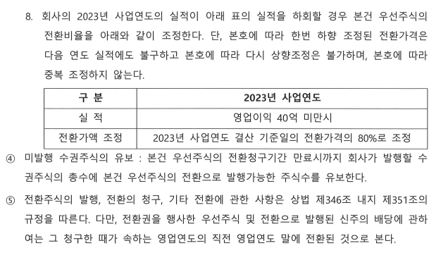
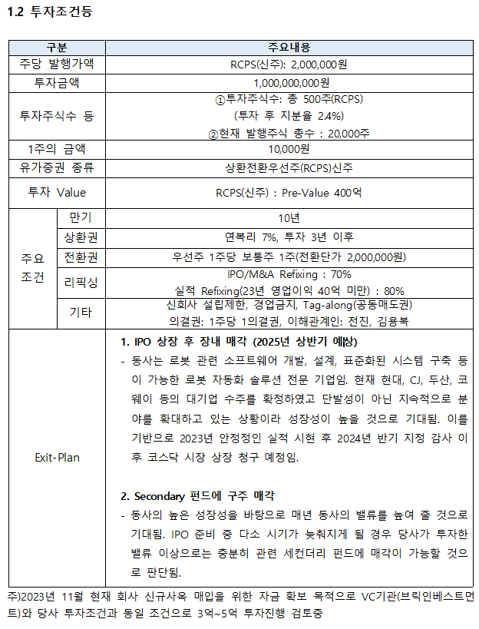
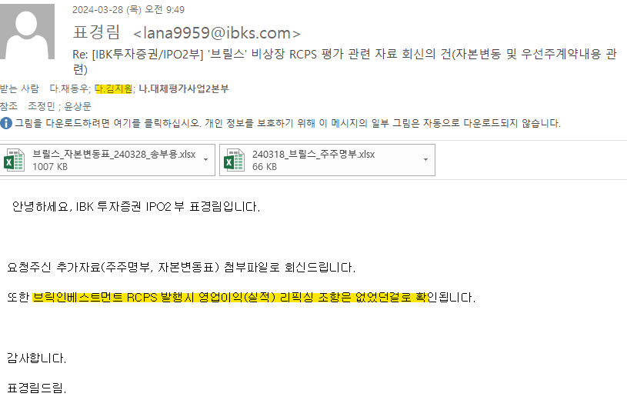
 |  | INDEX

주 주 명 부
2024-06-25
구분 | 주주명 | 실명번호 | 소유주식의 종류 | 소유주식수 | 1주당금액 | 소유주식금액 | 지분율 | 종류 | 주식수 | 지분율
대표이사 | 전진 |  | 보통주 | 8,048 |  | 80,480,000 | 32.67% | 전진 | 8,048 | 32.67
사내이사 | 김용복 |  | 보통주 | 7,742 |  | 77,420,000 | 31.43% | 김용복 | 7,742 | 31.43
일반주주 | 아이비케이에스 혁신 소부장 신기술투자조합 제2호 |  | 보통주 | 2,500 |  | 25,000,000 | 10.15% | 아이비케이에스 혁신 소부장 신기술투자조합 제2호 | 2,500 | 10.15
우리사주조합 | 아이비케이에스 로봇솔루션 신기술투자조합 |  | 보통주 | 1,616 |  | 16,160,000 | 6.56% | 아이비케이에스 로봇솔루션 신기술투자조합 | 1,616 | 6.56
일반주주 | ㈜브릴스 우리사주조합 |  | 보통주 | 824 |  | 8,240,000 | 3.35% | ㈜브릴스 우리사주조합 | 824 | 3.35
일반주주 | 아이비케이에스 로봇솔루션 신기술투자조합 |  | 보통주 | 2,222 |  | 22,220,000 | 9.02% | 아이비케이에스 로봇솔루션 신기술투자조합 | 2,222 | 9.02
일반주주 | 아이비케이에스 혁신 소부장 신기술투자조합 제2호 |  | 보통주 | 625 |  | 5,000,000 | 2.54% | 아이비케이에스 혁신 소부장 신기술투자조합 제2호 | 625 | 2.54
일반주주 | 아이비케이투자증권 주식회사 |  | 보통주 | 625 |  | 5,000,000 | 2.54% | 아이비케이투자증권 주식회사 | 625 | 2.54
일반주주 | 기술보증기금 |  | 보통주 | 185 |  | 1,850,000 | 0.75% | 기술보증기금 | 185 | 0.75
일반주주 | 브릭인베스트 주식회사 |  | 보통주 | 150 |  | 1,500,000 | 0.61% | 브릭인베스트 주식회사 | 150 | 0.61
이사 | 남계수 |  | 보통주 | 94 |  | 940,000 | 0.38% | 남계수 | 94 | 0.38

사내이사 |  |  |  |  |  |  | 0.00%
합 계 |  |  |  | 24,631 |  | 243,810,000 | 100.0%
위 주주명부는 본사에 비치된 주주명부와 대조하여 틀림이 없음을 증명합니다.
2024-06-25
 |  |  |  |  |  |  |  | 합 계 | 24,631 | 100.00
보통주 | 24,631 |  | 100.00%
우선주 | - |  | 0.00% |  | 주 소 : 인천광역시 연수구 갯벌로 94
 |  |  |  |  | 회 사 명 : 주식회사 브릴스(BRILS Corp.)
 |  |  |  |  | 대표이사 : 전 진 |  |  | 종류 | 주식수 | 지분율
 |  |  |  |  |  |  |  | 보통주 | 24,631 | 100.00
 |  |  |  |  |  |  |  | 우선주 | 0 | 0.00
 |  |  |  |  |  |  |  | 합 계 | 24,631 | 100.00

